HJEM
Er du glad for at bruge PizzaTool? Så overvej at gi' en kop "kaffe" her: Tak :)

 | PizzaTool v14.6

 | Copyright 2025 © Torben Holm Kristensen
 | Italiensk | Amerikansk |  |  | Øvrigt
Sebastians
24 timers dej
Tilberedningstid 1 dag
Gorms grunddej
til pizza
Tilberedningstid 2-3 timer
PizzaPal's New York Style Tilberedningstid 2 dage
Mel
Mængde+antal

Gær / omregner
Skaler opskrift

Sebastians
Biga
Tilberedningstid 1-2 dage
Umuts
hurtige pizzadej
Tilberedningstid 2-3 timer
Tony Gemignani's Master Dough (NY) Tilberedningstid 2-3 dage
Vand
Toppings

Tomatsauce
Øvrigt
Chili og hvidløg
Vitos poolish pizza (3 varianter)
Tilberedningstid 1-2 dage
Perfect pizza at home New York Style Tilberedningstid 3 dage

Oskar Montanos
New York Style pizza
Tilberedningstid 1 dag

 |  |  |  |  | Pizza - ren nørderi

Surdejspizza
Tilberedning 1-2 dage
Pizza Napoli
Tilberedning 1-3 dage
Detroit style pizza
Tilberedning 4-5 timer
 | BAGERKOKKENS CORNER
 |  | Kurser | Arrangementer | Opskrifter |  | Om | Kontakt
 |  |  |  |  | Husk kogebogen…

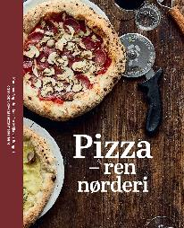
Håndæltet pizza
Tilberedning 1-3 dage
Biga pizza v1
Tilberedning 2-3 dage

Poolish pizza
Tilberedning 2 dage
Biga pizza v2
Tilberedning 2-3 dage

Pizza med bageenzym
Tilberedning 1-2 dage
Glutenfri - håndæltet
Tilberedning 1 dag

Seb_24t

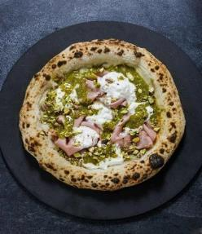

 | Sebastians 24 timers dej

 | Reciepe cortesy of Sebastian Jespersen
 |  |  |  |  |  |  |  |  |  |  |  | Tidsplan for tilberedning (valgfrit)

Sebastians Ingredienser |  |  |  |  |  | Valgfri tilpasninger (%) |  |  |  |  |  |  | Dag | Fredag
100% | tipo 0 eller 00 |  | Antal | 4 | stk |  |  |  |  |  |  |  | Kl. | 17:30:00 | tt:mm
70% | hydrering |  | Vægt | 270 | g |  | hydrering |  |  |  |  |  |  | 2025-09-26
3.0% | salt |  |  |  |  |  | salt
0.06% | frisk gær |  | Total | 1,080 | g |  | frisk gær |  | 0.06% |  |  |  | Dag 1 - Tilberedning |  | 0:15:00 | tt:mm
 |  |  |  |  |  |  |  |  |  |  |  |  | Hviletid pkt. 4 (30 min.) |  | 0:30:00 | tt:mm
 | Sebastians 24 timers dej |  |  |  |  |  |  |  |  |  |  |  | Hviletid pkt. 5 (16 t.) |  | 16:00:00 | tt:mm

 |  |  |  |  |  |  |  |  |  |  |  |  | Dag 2 - Tilberedning |  | 0:05:00 | tt:mm
 | Tip * | Til denne opskrift anbefales en mel med min. 13% protein. |  |  |  |  |  |  | Tilberedningstid 1 dag |  |  |  | Hviletid pkt. 7 (8t.) |  | 8:00:00 | tt:mm
 | * | Opskriften er god hvis du ikke har plads til koldhævning i |  |  |  |  |  |  | 4 pizzaer a 270 g. - 70% hydrering
 |  | køleskabet, da den alene skal hvile ved stuetemperatur. |  |  |  |  |  |  | 437 | g. vand (kold) | 70% |  | Samlet tid |  | 24:50:00 | tt:mm
 | * | Ja, det er den rette mængde gær i denne opskrift…. :-) |  |  |  |  |  |  | 0.37 | g frisk gær | 0.06%
 |  |  |  |  |  |  |  |  | 624 | g tipo 0 eller 00 | 100% |  | Dag 1 | 25/09/2025
 |  |  |  |  |  |  |  |  | 19 | g salt | 3.0% |  | Dag 2 | 26/09/2025
 |  |  |  |  |  |  |  |  | 1,080 | g dej i alt

þ | Dag 1 |  |  |  |  |  |  | torsdag | 2025-09-25 16:40:00
 |  |  |  |  |  |  |  |  |  |  |  |  | § Dejtemperatur
o | 1 | Opløs gæren i vandet. |  |  |  |  |  |  | 437 g. vand (kold), 0,37 g frisk gær |  |  |  | Det er meget vigtigt for en hvededej,
 |  |  |  |  |  |  |  |  |  |  |  |  | at temperaturen ender mellem 24-27°.
o | 2 | Tilsæt mel til vandet i en mixer og ælt til dejen samler sig. |  |  |  |  |  |  | 624 g mel tipo 0 eller 00. |  |  |  | Røremaskinen skaber friktion og tilfører
 |  |  |  |  |  |  |  |  |  |  |  |  | dermed varme til dejen.
o | 3 | Tilsæt salt og ælt indtil dejen er glat og fin, uden at temperaturen |  |  |  |  |  |  | 19 g salt. |  |  |  | Derfor bør vandtemperaturen tilpasses
 |  | overskrider 26° (slut temperaturen skal ligge på 24-26°). |  |  |  |  |  |  |  |  |  |  | temperaturen på mel samt æltetiden.

o | 4 | Lad dejen hvile 30 min i en hævekasse og form den |  |  |  |  |  |  |  |  |  |  | Vandtemperatur
 |  | derefter til én stor bolle. |  |  |  |  |  |  |  |  |  |  | Ønsket dejtemperatur |  | 25
 |  |  |  |  |  |  |  |  |  |  |  |  | - målt meltemperatur
o | 5 | Lad nu dejen hvile i 16 timer ved stueremperatur (~21°) |  |  |  |  |  |  |  |  |  |  | - æltetid lav hastighed
 |  |  |  |  |  |  |  |  |  |  |  |  | - æltetid mellem hastighed
 |  |  |  |  |  |  |  |  |  |  |  |  | = Anbefalet vandtemperatur
 | Dag 2 |  |  |  |  |  |  | fredag | 2025-09-26 09:25:00 |  |  |  | ved brug af røremaskine.

o | 6 | Virk dejen op i 4 boller af ca. 270 g. |  |  |  |  |  |  |  |  |  |  | Bemærk
 |  |  |  |  |  |  |  |  |  |  |  |  | Æltetid i rørmaskine er altid vejledende,
o | 7 | Lad bollerne hæve overdækket yderligere 8 timer ved stueremperatur, hvorefter de er klar til bagning. |  |  |  |  |  |  |  |  |  |  | og kan variere afhængig af røremaskine.
 |  |  |  |  |  |  |  |  |  |  |  |  | Hold derfor øje med dejen under sidste
 |  |  |  |  |  |  |  |  |  |  | PizzaTool by Torben Holm Kristensen |  | æltning, når dejen bliver "skær" (24-27° )
 |  |  |  |  |  |  |  |  |  |  |  |  | (helt blank og glat) - så er den klar.

Seb_biga
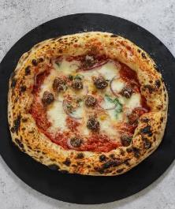
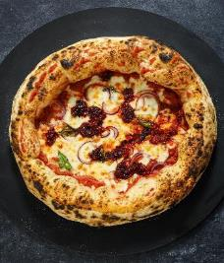
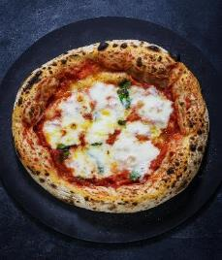
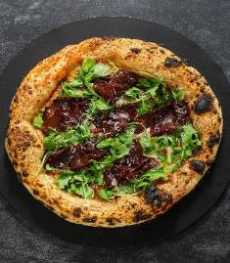
 |  | Sebastians biga

 |  | Reciepe cortesy of Sebastian Jespersen
 |  |  |  |  |  |  |  |  |  |  | Tidsplan for tilberedning (valgfrit)
 | Sebastians ingredienser
 | 70% | Caputo Nuvola Super | Antal | 4 | stk |  | Valgfri tilpasninger (%) |  |  |  |  | Dag | Lørdag
 | 30% | Caputo Pizzaria | Vægt | 270 | g |  |  |  |  |  |  | Kl. | 18:00:00 | tt:mm
 | 72% | hydrering | Total | 1,080 | g |  |  | hydrering |  |  |  |  | 2025-09-27
 | 2.5% | salt |  |  |  |  |  | salt
 | 1.0% | frisk gær | Version | 24 timer |  |  |  | frisk gær |  |  |  | Dag 1 - Tilberedning |  | 0:15:00 | tt:mm
 | 100% | biga | Rum temp. | 15-25° |  |  |  |  |  |  |  | Hviletid pkt. 3 (18-20 t.) |  | 19:00:00 | tt:mm

 | Sebastians biga |  |  |  |  |  |  |  |  |  |  | Dag 2 - Tilberedning |  | 0:20:00 | tt:mm
 |  |  |  |  |  |  |  |  |  |  |  | Hviletid pkt. 8 (3 t.) |  | 3:00:00 | tt:mm
 | Baseret på den berømte italienske bager Piergiorgio Giorilli's |  |  |  |  | Tilberedningstid 1-2 dage
 | research og principper, men tilpasset Sebastians personlige |  |  |  |  | 4 pizzaer a 270 g. - 72% hydrering - 24 timers version - Rum temp. 15-25°
 | preferencer mht. mel, hydrering, salt og timing.
 |  |  |  |  |  |  | Biga |  | Hoveddej
* | Bruges anden mel, anbefales styrke W300/310. |  |  |  |  |  | 431 | g Caputo Nuvola Super | 166 | g vand (kold) |  | Samlet tid |  | 22:35:00 | tt:mm
* | Vand i hoveddej skal være det koldeste fra hanen/køl. |  |  |  |  |  | 185 | g Caputo Pizzaria | 16 | g salt
 | Bland evt. 50/50 med isterninger. |  |  |  |  |  | 277 | g vand (kold) | 898 | g biga |  | Dag 1 | 26/09/2025
* | Den perfekte "stuetemperatur" for en biga er 18°. |  |  |  |  |  | 6.15 | g frisk gær |  |  |  | Dag 2 | 27/09/2025
 |  |  |  |  |  |  | - | -

þ | Dag 1 |  | Biga |  |  |  |  |  | fredag | 2025-09-26 19:25:00
 |  |  |  |  |  |  |  |  |  |  |  | § Dejtemperatur
o | 1 | Opløs gøren i vandet |  |  |  |  |  |  | 277 g vand, 6,15 g. gær |  |  | Det er meget vigtigt for denne opskrift
 |  |  |  |  |  |  |  |  |  |  |  | at temperaturen ender på ca. 20°.
o | 2 | Tilsæt mel og vand i en beholder (gerne en hævekasse) og ryst. |  |  |  |  |  |  | 431 g. Caputo Nuvola Super og |  |  | Røremaskinen skaber friktion og tilfører
 |  | Der må ikke æltes. Blot blandes indtil al mel er absorberet og det har en trevlet konsistens. |  |  |  |  |  |  | 185 g. Caputo Pizzaria |  |  | dermed varme til dejen.
 |  |  |  |  |  |  |  |  |  |  |  | Derfor bør vandtemperaturen tilpasses
o | 3 | Lad derefter bigaen stå ved stuetemperatur i 18-20 timer. Helst ved omkring 18°. |  |  |  |  |  |  |  |  |  | temperaturen på mel samt æltetiden.

 |  |  |  |  |  |  |  |  |  |  |  | Vandtemperatur
 | Dag 2 |  | Hoveddej |  |  |  |  |  | lørdag | 2025-09-27 14:40:00 |  | Ønsket dejtemperatur |  | 20
 |  |  |  |  |  |  |  |  |  |  |  | - målt meltemperatur
o | 4 | Hæld bigaen i din røremaskine og tilsæt vandet (evt. 50/50 isterninger) under omrøring. |  |  |  |  |  |  | 166 g vand (kold) |  |  | - æltetid lav hastighed
 |  | (vi bruger isvand, for at sigte efter at den færdigæltede dej har en temperatur på 18-20°) |  |  |  |  |  |  |  |  |  | - æltetid mellem hastighed
 |  |  |  |  |  |  |  |  |  |  |  | = Anbefalet vandtemperatur
o | 5 | Når dejen er sammenhængende, tilsættes salt og der æltes videre. |  |  |  |  |  |  | 16 g. salt |  |  | ved brug af røremaskine.
 |  |  |  |  |  |  |  |  |  |  |  | Bemærk
o | 6 | Når dejen er glat og fin, er den klar. Den færdigæltede dej bør ikke overstige 20 grader. |  |  |  |  |  |  |  |  |  | Æltetid i rørmaskine er altid vejledende,
 |  | (kommer temp. markant over 20°, så sæt evt. dejen på køl intil den er nede på 18-20°) |  |  |  |  |  |  |  |  |  | og kan variere afhængig af røremaskine.

o | 7 | Dejen virkes op til 4 boller a 270 g, som placers i en lukket hævekasse

o | 8 | Efter 3 timer ved stuetemperatur er bollerne klar.

 |  |  |  |  |  |  |  |  | PizzaTool by Torben Holm Kristensen

PPAH_NY
 | Perfect Pizza at Home New York Style

 | Credit Perfect Pizza at Home
 |  |  |  |  |  |  |  |  | Perfect Pizza at Home |  |  | Tidsplan for tilberedning (valgfrit)


PPAH ingredienser |  |  |  |  |  |  | Valgfri tilpasninger (%) |  |  |  |  |  | Dag | Fredag
100% | mel |  | Antal | 6 | stk |  |  |  |  |  |  |  | Kl. | 17:30:00 | tt:mm
58% | hydrering |  | Vægt | 270 | g |  |  | hydrering |  |  |  |  |  | 2025-09-26
2.0% | salt |  |  |  |  |  |  | salt
0.07% | tørgær |  | Total | 1,620 | g |  |  | tørgær |  |  |  |  | Dag 1 - Tilberedning |  | 0:25:00 | tt:mm
2.8% | sukker |  |  |  |  |  |  | sukker |  |  |  |  | Hviletid pkt. 3 (15-30 min.) |  | 0:30:00 | tt:mm
3.0% | olivenolie |  |  |  |  |  |  | olivenolie |  |  |  |  | Hviletid pkt. 5 (2-6 t.) |  | 3:00:00 | tt:mm
 |  |  |  |  |  |  |  |  |  |  |  |  | Hviletid pkt. 7 (72 t.) |  | 65:50:00 | tt:mm
 | Perfect Pizza at Home New York Style
 |  |  |  |  |  |  |  |  |  |  |  |  | Dag 4
 |  |  |  |  |  |  |  |  |  |  |  |  | Hviletid pkt. 8 (2-6t.) |  | 3:00:00 | tt:mm
* | Normalt anbefales mel med 13-14,5% protein til NY style. |  |  |  |  |  |  |  | Tilberedningstid 4 dage
 | I denne video/opskrift benyttes dog mel med 11,7% protein. |  |  |  |  |  |  |  | 6 pizzaer a 270 g. - 58% hydrering |  |  |  | Samlet tid (3 dage) |  | 72:45:00 | tt:mm
 | Men prøv dig endelig frem :)
* | En ægte New York style pizza er kendt for sin enkelte topping- |  |  |  |  |  |  |  | 977 | g mel | 100% |  | Dag 1 | 23/09/2025
 | kombination af tomatsauce og ost, selvom der også kan være |  |  |  |  |  |  |  | 0.68 | g tørgær | 0.07% |  | Dag 4 | 26/09/2025
 | plads til toppings som pepperoni eller champignon. |  |  |  |  |  |  |  | 20 | g salt | 2.0%
* | Forslag til afbagning: |  |  |  |  |  |  |  | 27 | g sukker | 2.8%
 | - Pizzaovn: 400° top / 350 bund |  |  |  |  |  |  |  | 566 | g vand (lunken) | 58%
 | - Alm. ovn: 300° - ca. 8-10 min. |  |  |  |  |  |  |  | 29 | g vegetabilsk olie | 3.0%
* | Tørgæren arbejder bedst når vandet er 25-27°. |  |  |  |  |  |  |  | 1,620 | g dej i alt

þ | Dag 1 |  |  |  |  |  |  |  | tirsdag | 2025-09-23 16:45:00

o | 1 | Bland de tøre ingredienser. Rør dem sammen. |  |  |  |  |  |  | 977 g mel, 0,68 g gær, 20 g salt,
 |  |  |  |  |  |  |  |  | 27 g sukker
o | 2 | Tilføj vand og olie. Ælt ved lav hastighed 2 min.. |  |  |  |  |  |  | 566 g vand, 29 g olie

o | 3 | Lad dejen hvile overdækket 15-30 min. (autolyse)

o | 4 | Ælt dejen ved lav hastighed i ca. 15 min. eller indtil dejen
 |  | begynder at se glat og fin ud.

o | 5 | Lad dejen hvile i lufttæt beholder i 2-6 timer ved stuetemperatur.

o | 6 | Del dejen i 6 klumper, og form dem til boller

o | 7 | Giv bollerne et tyndt lag olie og placer dem i lufttætbeholder og
 |  | sæt dem på køl i ca. 72 timer.

 | Dag 4 |  |  |  |  |  |  |  | fredag | 2025-09-26 14:30:00

o | 8 | Tag bollerne af køl og lade dem hvile ved stuetemperatur 2-6 timer før brug.

 | Sauce

 | 1 | portion (ca. 800 ml.)

 | 2.0 | dåse hakkede tomater (blendes).
 | 5 g. | salt
 | 3 g. | tørret oregano
 | 0.5 g. | tørret basilkum
 | 2 | fed hvidløg, hakkede |  | eller… |  | 0,8 g hvidløgspulver
 | 0.5 g. | chiliflager
 | 0,5-1 g. | sukker efter behov…

 | Kombiner ingredienserne og lad det trække lidt. Tilføj lidt sukker hvis den smager bitter.
 | Tilføj vand for at give den en tyndere konsistens, hvis der er brug for det.
 | Saucen bør være stuetemperatur når den påføres pizzaen.

 |  |  |  |  |  |  |  |  |  |  | PizzaTool by Torben Holm Kristensen

NY_PizzaPal
 | PizzaPal's New York Style

 | Reciepe cortesy of PizzaPal.dk
 |  |  |  |  |  |  |  |  |  |  | Tidsplan for tilberedning (valgfrit)

PizzaPal's ingredienser |  |  |  |  |  | Valgfri tilpasninger (%) |  |  |  |  |  | Dag | Fredag
100% | mel |  | Antal | 6 | stk |  |  |  |  |  |  | Kl. | 17:30:00 | tt:mm
58% | hydrering |  | Vægt | 270 | g |  | hydrering |  |  |  |  |  | 2025-09-26
2.5% | salt |  |  |  |  |  | salt
0.38% | tørgær |  | Total | 1,620 | g |  | frisk gær 4:1 | 1.50% |  |  |  | Dag 1 - Tilberedning |  | 1:30:00 | tt:mm
2.5% | sukker |  |  |  |  |  | sukker |  |  |  |  | Hviletid pkt. 9 (~48 t.) |  | 45:00:00 | tt:mm
2.0% | olivenolie |  |  |  |  |  | olivenolie
 |  |  |  |  |  |  |  |  |  |  |  | Dag 3
 | PizzaPal's New York Style |  |  |  |  |  |  |  |  |  |  | Hviletid pkt. 8 (2t.) |  | 2:00:00 | tt:mm

 |  |  |  |  |  |  |  |  |  |  |  | Samlet tid (2 dage) |  | 48:30:00 | tt:mm
* | Anbefaling: Hvedemel - 13-14,5% protein (Manitoba). |  |  |  |  |  |  | Tilberedningstid 4 dage
 | F.eks. Caputo Manitoba Oro eller Caputo Americana. |  |  |  |  |  |  | 6 pizzaer a 270 g. - 58% hydrering |  |  |  | Dag 1 | 24/09/2025
* | Frisk gær kan opløses i koldt eller lunkent vand. |  |  |  |  |  |  |  |  |  |  | Dag 3 | 26/09/2025
* | Olie tilsættes dejen som det sidste for at bevare fugtigheden efter bagning og |  |  |  |  |  |  | 976 | g mel | 100%
 | påvirker, ligesom vand, dejens konsistens, men tilføres først efter melet har |  |  |  |  |  |  | 14.64 | g frisk gær | 1.50%
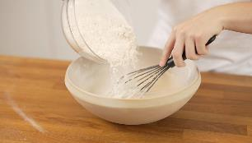
 | absorberet vandet for at optimere glutenudviklingen. |  |  |  |  |  |  | 24 | g salt | 2.5%
* | Sukkeren bidrager til en gylden skorpe, giver næring til gæren |  |  |  |  |  |  | 24 | g sukker | 2.5%
 | og påvirker kun smagen en anelse. |  |  |  |  |  |  | 561 | g vand | 58%
* | Forslag til afbagning: |  |  |  |  |  |  | 20 | g olivenolie | 2.0%
 | - Pizzaovn: 350° top / 300° bund (lad ovnen varme op i 30-40 min og bag i ca. 5 min.) |  |  |  |  |  |  | 1,620 | g dej i alt
 | - Alm. ovn: 300° (Lad bagestålet varme op i ovnen i ca. 30 min.)

þ | Dag 1 |  |  |  |  |  |  | onsdag | 2025-09-24 17:00:00
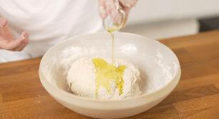
o | 1 | Hæld vandet i en skål. |  |  |  |  |  |  | 561 g vand

o | 2 | Tilføj gær og rør til opløst. |  |  |  |  |  |  | 14,64 g. frisk gær

o | 3 | Tilføj sukker og rør til opløst. |  |  |  |  |  |  | 24 g sukker

o | 4 | Tilføj halvdelen af mel og rør. |  |  |  |  |  |  | 488 g mel

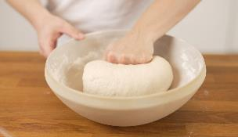
o | 5 | Tilføj salt og rør. |  |  |  |  |  |  | 24 g salt

o | 6 | Tilføj det sidste mel og ælt indtil alt melet er integreret i dejen. |  |  |  |  |  |  | 488 g mel

o | 7 | Tilføj olie og ælt dejen yderligere indtil olien er integreret i dejen. |  |  |  |  |  |  | 20 g olie

o | 8 | Hvil dejen i 1 time ved stuetemperatur i en lukket beholder.

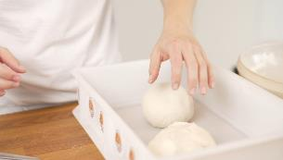
o | 9 | Del dejen i 6 boller og hæv på køl i ca. 48 timer i en lukket beholder.

 | Dag 3 |  |  |  |  |  |  | fredag | 2025-09-26 15:30:00

o | 10 | Tag dejen ud fra køl 2 timer før du skal bruge den.

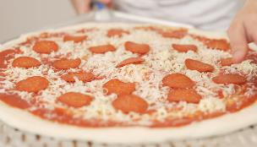
 | PizzaPal's New-York Pizzasauce

 | 1 | portion (ca. 400 ml.)
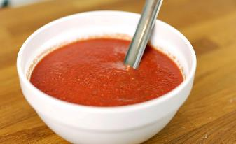
 | 1 | dåse hakkede tomater (f.eks. San Marzano D.O.P.).
 | 0.3 g. | fed hvidløg, hakkede |  |  | (0,5 fed)
 | 1.5 g. | løgpulver |  |  | (0,5 teske)
 | 0.5 g. | tørret oregano |  |  | (1 teske)
 | 0.5 g. | tørret basilkum |  |  | (0,5 teske)
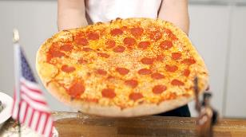
 | 2.0 g. | sukker |  |  | (0,5 teske)
 | 5.0 g. | olie |  |  | (1 teske)
 | - | salt efter behov (ca. 1,5 g.) |  |  | (0,5 teske)

• | Kombiner ingredienserne og blend dem i ca ½ minut.
• | Lad gerne sovsen stå på køl i et døgn før brug.
• | Saucen bør være stuetemperatur når den påføres pizzaen.

 |  |  |  |  |  |  |  |  |  | PizzaTool by Torben Holm Kristensen

BK_napoli
 | Bagerkokkens Pizza Napoli

 | Recipe cortesy of Per Miljkovic-Bangert
 |  |  |  |  |  |  |  |  |  |  | Tidsplan for tilberedning (valgfrit)
bagerkokkens ingredienser |  |  |  |  |  |  | Valgfri tilpasninger (%)
100% | mel tipo 00 |  | Antal | 6 | stk. |  |  |  |  |  |  | Dag | Fredag
63% | hydrering |  | Vægt | 270 | g. |  |  | hydrering |  |  |  | Kl. | 17:30:00 | tt:mm
2.5% | salt |  |  |  | g. |  |  | salt |  |  |  |  | 2025-09-26
0.05% | frisk gær |  | Total | 1,620 |  |  |  | frisk gær |  | 0.05%
 |  |  |  |  |  |  |  |  |  |  |  | Dag 1 - Tilberedning |  | 0:25:00 | tt:mm
 |  |  |  |  |  |  |  |  |  |  |  | Hviletid pkt. 2 (20-25 min.) |  | 0:25:00 | tt:mm
 | Bagerkokkens Pizza Napoli |  |  |  |  |  |  |  |  |  |  | Hviletid pkt. 6 |  | 0:10:00 | tt:mm
 |  |  |  |  |  |  |  |  |  |  |  | Hviletid pkt. 9 |  | 24:00:00 | tt:mm

* | Frisk gær arbejder bedst når dejen er 25-27°. |  |  |  |  | Tilberedningstid 2-3 dage |  |  |  |  |  | Dag 2 - Tilberedning |  | 0:10:00 | tt:mm
* | Den færdige dej temperatur bør ikke overstige 27°. |  |  |  |  | 6 pizzaer a 270 g. - 63% hydrering |  |  |  |  |  | Hviletid pkt. 13 (24-48 t.) |  | 43:00:00 | tt:mm
* | Husk: æltetider er vejledende.
* | Dejen er klar når den er blank, glat og kan strækkes langt. |  |  |  |  |  | 979 | g mel tipo 00 |  | 100% |  | Dag 4
 |  |  |  |  |  |  | 616 | g vand |  | 63% |  | Temperering pkt. 14 (3-4 t.) |  | 3:00:00 | tt:mm
* | Tip til 24 timers dej: Lad dejen bulkhæve i 18 timer (pkt. 9) |  |  |  |  |  | 24 | g salt |  | 2.5%
 | og i stedet for at sætte bollerne på køl (pkt. 13), så lad dem |  |  |  |  |  | 0.49 | g frisk gær |  | 0.05% |  | Samlet tid |  | 71:10:00 | tt:mm
 | hæve 3-6 timer ved stuetemperatur, hvorefter de er klar.
 |  |  |  |  |  |  |  |  |  |  |  | Dag 1 | 23/09/2025
þ | Dag 1 |  |  |  |  |  | tirsdag |  | 2025-09-23 18:20:00 |  |  | Dag 2 | 24/09/2025
 |  |  |  |  |  |  |  |  |  |  |  | Dag 4 | 26/09/2025
o | 1 | Mel og vand røres let sammen til dejen samler sig. |  |  |  |  |  | 979 g. mel, 616 g. vand

o | 2 | Lad dejen hvile ved stuetemperatur i 20-25 min. (autolyse).

o | 3 | Tilføj salt og rør det godt ud. |  |  |  |  |  | 24 g. salt |  |  |  | § Dejtemperatur
 |  |  |  |  |  |  |  |  |  |  |  | Det er meget vigtigt for en hvededej,
o | 4 | Tilføj gær. |  |  |  |  |  | 0,49 g. frisk gær |  |  |  | at temperaturen ender mellem 24-27°.
 |  |  |  |  |  |  |  |  |  |  |  | Røremaskinen skaber friktion og tilfører
o | 5 | Ælt videre ved lav hastighed i 5 min. |  |  |  |  |  |  |  |  |  | dermed varme til dejen.
 |  |  |  |  |  |  |  |  |  |  |  | Derfor bør vandtemperaturen tilpasses
o | 6 | Hvile i 10 min. |  |  |  |  |  |  |  |  |  | temperaturen på mel samt æltetiden.

o | 7 | Ælt ca. 5 min. ved mellem hastighed og når dejen er skær, så er den klar. |  |  |  |  |  |  |  |  |  | Vandtemperatur
 |  |  |  |  |  |  |  |  |  |  |  | Ønsket dejtemperatur |  | 25
o | 8 | Dejen virkes nu op til en bolle indtil overfladen virker jævn. |  |  |  |  |  |  |  |  |  | - målt meltemperatur
 |  |  |  |  |  |  |  |  |  |  |  | - æltetid lav hastighed |  | 5
o | 9 | * Lad dejen hvile i 24 timer ved stuetemperatur i lufttæt beholder. |  |  |  |  |  |  |  |  |  | - æltetid mellem hastighed |  | 5
 |  |  |  |  |  |  |  |  |  |  |  | = Anbefalet vandtemperatur
 |  |  |  |  |  |  |  |  |  |  |  | ved brug af røremaskine.
 |  |  |  |  |  |  |  |  |  |  |  | og kan variere afhængig af røremaskine.
 | Dag 2 |  |  |  |  |  | onsdag |  | 2025-09-24 19:20:00 |  |  | Hold derfor øje med dejen under sidste

o | 10 | Del dejen i 6 klumper af ca. 270 g.

o | 11 | Dejklumperne strammes op til kugler ved at folde oversiden ind i bunden af dejen.
 |  | Gentag indtil overfladen virker jævn. Husk at få "lukket" i bunden af dejen.

o | 12 | Placer dejkuglerne i en hævekasse/lukket beholder.

o | 13 | Kom hævekassen på køl i ca. 43 timer (mellem 24-48 timer).

 | Dag 4 |  |  |  |  |  | fredag |  | 2025-09-26 14:30:00

o | 14 | Tag dejen ud af køl 3-4 timer før brug - så tempererer dejen og bliver nemmere at arbejde med.

 |  |  |  |  |  |  |  |  |  | PizzaTool by Torben Holm Kristensen

BK_poolish
 | Bagerkokkens poolish pizza


 | Recipe cortesy of Per Miljkovic-Bangert
 |  |  |  |  |  |  |  |  |  |  |  | Tidsplan for tilberedning (valgfrit)
 | bagerkokkens ingredienser |  |  |  |  |  | Valgfri tilpasninger (%)
 | 100% | mel | Antal | 6 | stk |  |  | hvedesur |  |  |  |  | Dag | Søndag
 | 64.6% | hydrering | Vægt | 270 | g |  |  | hydrering |  |  |  |  | Kl. | 17:30:00 | tt:mm
 | 2.56% | salt | Total | 1,620 | g |  |  | salt |  |  |  |  |  | 2025-09-21
 | 0.15% | tørgær |  |  |  |  |  | tørgær | 0.15%
 | 19.3% | poolish |  |  |  |  |  |  |  |  |  |  | Dag 1 - Tilberedning |  | 0:05:00 | tt:mm
 |  |  |  |  |  |  |  |  |  |  |  |  | Hviletid pkt. 3 |  | 1:00:00 | tt:mm
 | Bagerkokkens poolish pizza |  |  |  |  |  |  |  |  |  |  |  | Hviletid pkt. 4 (20-24 t.) |  | 23:00:00 | tt:mm

 |  |  |  |  |  |  |  |  |  |  |  |  | Dag 2 - Tilberedning |  | 0:25:00 | tt:mm
* | Tørgæren arbejder bedst i poolish når vandet er 25-27°. |  |  |  |  | Tilberedningstid 2 dage |  |  |  |  |  |  | Hviletid pkt. 6 |  | 1:00:00 | tt:mm
* | Poolish kan fermenteres op til 4 timer ved |  |  |  |  | 6 pizzaer a 270 g. - 65% hydrering |  |  |  |  |  |  | Hviletid pkt. 9 |  | 0:10:00 | tt:mm
 | stuetemperatur og opbevares på køl i op til 3 dage. |  |  |  |  |  | Poolish |  |  | Hoveddej |  |  | Hviletid pkt. 14 (24 t.) |  | 24:00:00 | tt:mm
* | Sørg for at hoveddejen ender på 24-27°C. |  |  |  |  |  | 187 | g mel tipo 00 |  | 781 | g mel tipo 00
* | Røremaskinen skaber friktion og tilfører varme. |  |  |  |  |  | 187 | g vand (25-27°) |  | 438 | g vand |  | Dag 3
 | Tilpas derfor temperaturen på vandet i hovededejen. |  |  |  |  |  | 1.47 | g tørgær |  | 25 | g salt |  | Temperering pkt. 15 |  | 0:00:00 | tt:mm
* | Dejen er klar når den er blank, glat og kan strækkes langt. |  |  |  |  |  |  |  |  | 376 | g poolish
 |  |  |  |  |  |  |  |  |  | 0 | - |  | Samlet tid |  | 49:40:00 | tt:mm
 |  |  |  |  |  |  |  |  |  | 1,620 | g. dej total
 |  |  |  |  |  |  |  |  |  |  |  |  | Dag 1 | 19/09/2025
 |  |  |  |  |  |  |  |  |  |  |  |  | Dag 2 | 20/09/2025
þ | Dag 1 - Poolish |  |  |  |  |  |  |  | fredag |  | 2025-09-19 15:50:00 |  | Dag 3 | 21/09/2025

o | 1 | Gæren vendes i melet, og vandet tilsættes. |  |  |  |  |  |  |  | 187 g vand (25°), 1,47 g. tørgær
 |  |  |  |  |  |  |  |  |  | 187 g. mel.
o | 2 | Rør det godt sammen.
 |  |  |  |  |  |  |  |  |  |  |  |  | § Dejtemperatur
o | 3 | Lad det hæve i en lukket beholder/hævekasse i 1 time ved stuetemperatur. |  |  |  |  |  |  |  |  |  |  | Det er meget vigtigt for en hvededej,
 |  |  |  |  |  |  |  |  |  |  |  |  | at temperaturen ender mellem 24-27°.
o | 4 | Sæt poolishen (stadig i lukket beholder) i køleskabet i 20-24 timer (1. fermentering). |  |  |  |  |  |  |  |  |  |  | Røremaskinen skaber friktion og tilfører
 |  |  |  |  |  |  |  |  |  |  |  |  | dermed varme til dejen.
 |  |  |  |  |  |  |  |  |  |  |  |  | Derfor bør vandtemperaturen tilpasses
 | Dag 2 - Hoveddej |  |  |  |  |  |  |  | lørdag |  | 2025-09-20 15:55:00
 |  |  |  |  |  |  |  |  |  |  |  |  | Vandtemperatur
o | 6 | Tag poolish'en ud af køleskabet og lad den stå ved stuetemperatur i 1 time. |  |  |  |  |  |  |  |  |  |  | Ønsket dejtemperatur |  |  | 25
 |  |  |  |  |  |  |  |  |  |  |  |  | - målt meltemperatur
o | 7 | Poolish'en røres ud i vandet, hvorefter mel tilsættes og blandes. |  |  |  |  |  |  |  | 438 g. vand, poolish, 781 g. mel |  |  | - æltetid lav hastighed |  |  | 5
 |  |  |  |  |  |  |  |  |  |  |  |  | - æltetid mellem hastighed |  |  | 5
o | 8 | Ælt dejen i 5 min. ved lav hastighed. |  |  |  |  |  |  |  |  |  |  | = Anbefalet vandtemperatur
 |  |  |  |  |  |  |  |  |  |  |  |  | ved brug af røremaskine.
o | 9 | Lad dejen hvile i skålen i 10 min.
 |  |  |  |  |  |  |  |  |  |  |  |  | Bemærk
o | 10 | Tilsæt salt og ælt yderligere 5 min. ved mellem hastighed. |  |  |  |  |  |  |  | 25 g. salt |  |  | Æltetid i rørmaskine er altid vejledende,
 |  |  |  |  |  |  |  |  |  |  |  |  | og kan variere afhængig af røremaskine.
o | 11 | Dejen er færdig, når den er "skær" (helt blank og glat). |  |  |  |  |  |  |  |  |  |  | Hold derfor øje med dejen under sidste
 |  | Lad nu dejen bulk-hæve i 1 time ved stuetemperatur (i en skål som er let smurt med olivenolie). |  |  |  |  |  |  |  |  |  |  | æltning, når dejen bliver "skær"
 |  |  |  |  |  |  |  |  |  |  |  |  | (helt blank og glat) - så er den klar.
o | 12 | Vend dejen ud på et let melet bord, og del den i 6 lige store klumper a 270 g.

o | 13 | Dejklumperne strammes nu op til kugler ved at folde oversiden ind i bunden af dejen.

o | 14 | Placer dem i en lukket beholder/hævekasse og sæt dem på køl i ca. 24 timer (2. fermentering).

 | Dag 3 |  |  |  |  |  |  |  | søndag |  | 2025-09-21 17:30:00

o | 15 | Tag dejen ud. Form til pizza direkte fra køl.
 |  |  |  |  |  |  |  |  |  |  | PizzaTool by Torben Holm Kristensen

BK_surdej
 | Bagerkokkens surdejspizza

 | Recipe cortesy of Per Miljkovic-Bangert
 |  |  |  |  |  |  |  |  |  | Tidsplan for tilberedning (valgfrit)

bagerkokkens ingredienser |  |  |  |  |  | Valgfri tilpasninger (%) |  |  |  |  | Dag | Fredag
100% | mel tipo 00 |  | Antal | 6 | stk |  |  |  |  |  | Kl. | 17:30:00 | tt:mm
15% | aktiv surdej |  | Vægt | 270 | g |  | aktiv surdej |  |  |  |  | 2025-09-26
60% | hydrering |  | Total | 1620 | g |  | hydrering
2.5% | salt |  |  |  |  |  | salt |  |  |  | Dag 1 - Tilberedning |  | 0:25:00 | tt:mm
 |  |  |  |  |  |  |  |  |  |  | Hviletid pkt. 3 (30 min.) |  | 0:30:00 | tt:mm
 | Bagerkokkens surdejspizza |  |  |  |  |  |  |  |  |  | Hviletid pkt. 7 (4-6 t.) |  | 5:00:00 | tt:mm
 |  |  |  |  |  |  |  |  |  |  | Hviletid pkt. 9 (24-48 t.) |  | 39:00:00 | tt:mm

* | Den færdige dej temperatur skal ikke overstige 27°. |  |  |  |  | Tilberedningstid 1-2 dage |  |  |  |  | Dag 3
* | Husk: æltetider er vejledende. |  |  |  |  | 6 pizzaer a 270 g. - 60% hydrering |  |  |  |  | Temperering pkt. 10 (4-6 t.) |  | 4:00:00 | tt:mm
* | Dejen er klar når den er blank, glat og kan strækkes langt. |  |  |  |  | 913 | g mel tipo 00 |  | 100%
 |  |  |  |  |  | 137 | g aktiv surdej |  | 15% |  | Samlet tid |  | 48:55:00 | tt:mm
 |  |  |  |  |  | 548 | g vand |  | 60%
 |  |  |  |  |  | 23 | g salt |  | 3% |  | Dag 1 | 24/09/2025
 |  |  |  |  |  |  |  |  |  |  | Dag 3 | 26/09/2025
þ | Dag 1 |  |  |  |  | onsdag |  | 2025-09-24 16:35:00

o | 1 | Mel, vand og surdej kommes i røremaskinen. |  |  |  | 913 g. mel, 548 ml. vand, 137 g. surdej
 |  |  |  |  |  |  |  |  |  |  | § Dejtemperatur
o | 2 | Rør sammen til dejen har en grødkonsistens. |  |  |  |  |  |  |  |  | Det er meget vigtigt for en hvededej,
 |  |  |  |  |  |  |  |  |  |  | at temperaturen ender mellem 24-27°.
o | 3 | Lad dejen hvile i 30 min. (fermentolyse). |  |  |  |  |  |  |  |  | Røremaskinen skaber friktion og tilfører
 |  |  |  |  |  |  |  |  |  |  | dermed varme til dejen.
o | 4 | Kom herefter salten i og ælt dejen i 5 min. ved lav hastighed. |  |  |  | 23 g salt |  |  |  |  | Derfor bør vandtemperaturen tilpasses

o | 5 | Lad dejen hvile i 10 min. |  |  |  |  |  |  |  |  | Vandtemperatur
 |  |  |  |  |  |  |  |  |  |  | Ønsket dejtemperatur |  | 25
o | 6 | Ælt ca. 5 min. ved mellem hastighed og når dejen er skær, så er den klar. |  |  |  |  |  |  |  |  | - målt meltemperatur
 |  |  |  |  |  |  |  |  |  |  | - æltetid lav hastighed |  | 10
o | 7 | Lad dejen bulkhæve i skål/kasse som er tildækket i 4-6 timer (eller til dejen har hævet 30-40%). |  |  |  |  |  |  |  |  | - æltetid mellem hastighed
 |  |  |  |  |  |  |  |  |  |  | = Anbefalet vandtemperatur
o | 8 | Del dejen i 6 klumper af ca. 270 g. |  |  |  |  |  |  |  |  | ved brug af røremaskine.

o | 9 | Stram op som kugler og kom dem i en lukket beholder/hævekasse. Herefter på køl 24-48 timer. |  |  |  |  |  |  |  |  | Bemærk
 |  |  |  |  |  |  |  |  |  |  | Æltetid i rørmaskine er altid vejledende,
 |  |  |  |  |  |  |  |  |  |  | og kan variere afhængig af røremaskine.
 | Dag 3 |  |  |  |  | fredag |  | 2025-09-26 13:30:00 |  |  | Hold derfor øje med dejen under sidste
 |  |  |  |  |  |  |  |  |  |  | æltning, når dejen bliver "skær"
o | 10 | Tag dejen ud 4-6 timer før tilberedning - Således tempererer de og bliver nemmere arbejde med. |  |  |  |  |  |  |  |  | (helt blank og glat) - så er den klar.

 |  |  |  |  |  |  |  |  | PizzaTool by Torben Holm Kristensen

BK_bageenzym
 | Bagerkokkens pizza med bageenzym

 | Recipe cortesy of Per Miljkovic-Bangert
 |  |  |  |  |  |  |  |  |  | Tidsplan for tilberedning (valgfrit)
bagerkokkens ingredienser |  |  |  |  |  | Valgfri tilpasninger (%)
100% | mel tipo 00 |  | Antal | 4 | stk | 100% | mel tipo 00 |  |  |  | Dag | Fredag
4.7% | speltsur el. hvedesur |  | Vægt | 270 | g |  | speltsur/hvedesur |  |  |  | Kl. | 17:30:00 | tt:mm
63.8% | hydrering |  |  |  |  |  | hydrering |  |  |  |  | 2025-09-26
0.91% | bageenzym |  | Total | 1080 | g |  | bageenzym
2.43% | salt |  |  |  |  |  | salt |  |  |  | Dag 1 - Tilberedning |  | 0:25:00 | tt:mm
0.05% | tørgær |  |  |  |  |  | tørgær | 0.05% |  |  | Hviletid pkt. 2 (30 min.) |  | 0:30:00 | tt:mm
 |  |  |  |  |  |  |  |  |  |  | Hviletid pkt. 5 (10 m.) |  | 0:10:00 | tt:mm
 |  |  |  |  |  |  |  |  |  |  | Hviletid pkt. 7 (4-6 t.) |  | 5:00:00 | tt:mm
 | Bagerkokkens pizza med bageenzym |  |  |  |  |  |  |  |  |  | Hviletid pkt. 9 (20-48 t.) |  | 36:00:00 | tt:mm

 |  |  |  |  |  |  |  |  |  |  | Dag 3
* | Tørgæren arbejder bedst når vandet er 25-27°. |  |  |  |  | Tilberedningstid 2-3 dage |  |  |  |  | Temperering pkt. 10 (4-6 t.) |  | 4:00:00 | tt:mm
* | Den færdige dej temperatur må ikke overstige 27°. |  |  |  |  | 4 pizzaer a 270 g. - 64% hydrering
* | Dejen er klar når den er blank, glat og kan strækkes langt. |  |  |  |  | 628 | g mel tipo 00 |  | 100% |  | Samlet tid |  | 46:05:00 | tt:mm
* | Husk: æltetider er vejlendende, da der er forskel på maskiner. |  |  |  |  | 30 | g speltsur el. hvedesur |  | 4.7%
 |  |  |  |  |  | 401 | g vand |  | 64% |  | Dag 1 | 24/09/2025
 |  |  |  |  |  | 6 | g bageenzym |  | 0.91% |  | Dag 3 | 26/09/2025
 |  |  |  |  |  | 15 | g salt |  | 2%
 |  |  |  |  |  | 0.30 | g tørgær |  | 0.05%
 |  |  |  |  |  |  |  |  |  |  | § Dejtemperatur
 |  |  |  |  |  |  |  |  |  |  | Det er meget vigtigt for en hvededej,
 |  |  |  |  |  |  |  |  |  |  | at temperaturen ender mellem 24-27°.
þ | Dag 1 |  |  |  |  | onsdag | 2025-09-24 19:25:00 |  |  |  | Røremaskinen skaber friktion og tilfører
 |  |  |  |  |  |  |  |  |  |  | dermed varme til dejen.
o | 1 | Mel, speltsurdej/hvedesur, bageenzym og vand røres let sammen. |  |  |  | 628 g. mel, 30 g. speltsur/hvedesur, |  |  |  |  | Derfor bør vandtemperaturen tilpasses
 |  |  |  |  |  | 6 g. bageenzym, 401 ml. vand,
o | 2 | Hviletid i 30 min. (fermontolyse) |  |  |  |  |  |  |  |  | Vandtemperatur
 |  |  |  |  |  |  |  |  |  |  | Ønsket dejtemperatur |  |  | 25
o | 3 | Salt og gær tilsættes. |  |  |  | 15 g. salt, 0,3 g. tørgær |  |  |  |  | - målt meltemperatur
 |  |  |  |  |  |  |  |  |  |  | - æltetid lav hastighed |  |  | 10
o | 4 | Ælt 5 min. ved lav hastighed. |  |  |  |  |  |  |  |  | - æltetid mellem hastighed
 |  |  |  |  |  |  |  |  |  |  | = Anbefalet vandtemperatur
o | 5 | Lad dejen hvile 10 min. |  |  |  |  |  |  |  |  | ved brug af røremaskine.

o | 6 | Ælt ca. 5 min. ved mellem hastighed og når dejen er skær, så er den klar. |  |  |  |  |  |  |  |  | Bemærk
 |  |  |  |  |  |  |  |  |  |  | Æltetid i rørmaskine er altid vejledende,
o | 7 | Lad dejen hæve i en lukket beholder i 4-6 timer ved stuetemperatur. |  |  |  |  |  |  |  |  | og kan variere afhængig af røremaskine.
 |  |  |  |  |  |  |  |  |  |  | Hold derfor øje med dejen under sidste
o | 8 | Del dejen i 4 klumper af ca. 270 g. |  |  |  |  |  |  |  |  | æltning, når dejen bliver "skær"
 |  |  |  |  |  |  |  |  |  |  | (helt blank og glat) - så er den klar.

o | 9 | Stram op som kugler og kom dem i en pizza hævekasse, hvorefter de kommes på køl i 20-48 timer.

 | Dag 3 |  |  |  |  | fredag | 2025-09-26 13:30:00

o | 10 | Tag dejen ud 4-6 timer før pizzaerne skal tilberedes - Således tempererer de og bliver nemmere arbejde med.
 |  |  |  |  |  |  |  |  | PizzaTool by Torben Holm Kristensen

BK_biga_v1
 | Bagerkokkens biga v1


 | Recipe cortesy of Per Miljkovic-Bangert
 |  |  |  |  |  |  |  |  |  |  |  | Tidsplan for tilberedning (valgfrit)
 | bagerkokkens ingredienser |  |  |  |  |  | Valgfri tilpasninger (%)
 | 100% | mel tipo 00 | Antal | 6 | stk |  |  |  |  |  |  |  | Dag | Fredag
 | 65.0% | hydrering | Vægt | 270 | g |  |  | hydrering |  |  |  |  | Kl. | 17:30:00 | tt:mm
 | 2.68% | salt |  |  |  |  |  | tørgær | 0.22% |  |  |  |  | 2025-09-26
 | 0.22% | tørgær | Total | 1,620 | g |  |  | salt
 | 100% | biga |  |  |  |  |  | biga (100%) |  |  |  |  | Dag 1 - Tilberedning |  | 0:15:00 | tt:mm
 |  |  |  |  |  |  |  |  |  |  |  |  | Hviletid pkt. 2 (24-48 t.) |  | 24:00:00 | tt:mm
 | Bagerkokkens biga v1
 |  |  |  |  |  |  |  |  |  |  |  |  | Dag 2 - Tilberedning |  | 0:25:00 | tt:mm
 |  |  |  |  |  |  |  |  |  |  |  |  | Hviletid pkt. 5+7+8 |  | 0:45:00 | tt:mm
* | Tørgæren arbejder bedst i bigaen når vandet er 25-27°. |  |  |  |  | Tilberedningstid 2-3 dage |  |  |  |  |  |  | Hviletid pkt. 10 (24-48 t.) |  | 46:00:00 | tt:mm
* | Vand i hoveddejen skal være det koldeste fra hanen. |  |  |  |  | 6 pizzaer a 270 g. - 65% hydrering
* | Hoveddejen må helst ikke overstige 20°. |  |  |  |  |  |  |  |  |  |  |  | Dag 4
* | Røremaskinen skaber friktion og tilfører varme. |  |  |  |  |  | Biga (100%) |  |  | Hoveddej |  |  | Temperering pkt. 11 (0t.) |  | 0:00:00 | tt:mm
 | Tilpas derfor temperaturen på vandet. |  |  |  |  |  | 965 | g mel tipo 00 |  | 0 | g mel (100% er i biga'en)
* | Dejen er klar når den er blank, glat og kan strækkes langt. |  |  |  |  |  | 482 | g vand (25-27°) |  | 145 | g vand (fra køl 5-7°) |  | Samlet tid |  | 71:25:00 | tt:mm
 |  |  |  |  |  |  | 2.2 | g tørgær |  | 26 | g salt
* | V1 er god om sommeren, da den koldhæver. |  |  |  |  |  |  |  |  | 1,449 | g biga |  | Dag 1 | 23/09/2025
 |  |  |  |  |  |  |  |  |  | 1,620 | g dej i alt |  | Dag 2 | 24/09/2025
 |  |  |  |  |  |  |  |  |  |  |  |  | Dag 4 | 26/09/2025

þ | Dag 1 | Biga |  |  |  |  |  |  | tirsdag |  | 2025-09-23 18:05:00

o | 1 | Gæren vendes i melet og vandet tilsættes. Spred dine fingre og kør dem igennem |  |  |  |  |  |  |  | 482 g. vand (25°), 2,2 g. tørgær
 |  | blandingen, uden at ælte. Bliv ved indtil der ikke er mere mel i bunden. Se fig. 1 |  |  |  |  |  |  |  | 965 g. mel. |  |  | § Dejtemperatur ( hoveddej )
 |  | (Alternativ: hæld ingredienserne i en hævekasse og træk den hurtigt frem og tilbage.) |  |  |  |  |  |  |  |  |  |  | Hoveddejen må helst ikke overstige 20° C.

o | 2 | Lad stå bigaen i lufttæt beholder/hævekasse ved stuetemperatur 30-60 min. |  |  |  |  |  |  |  |  |  |  | Røremaskinen skaber friktion og tilfører
 |  | Sæt herefter på køl i ca. 24 timer. |  |  |  |  |  |  |  |  |  |  | dermed varme til dejen.
 |  |  |  |  |  |  |  |  |  |  |  |  | Derfor bør vandtemperaturen tilpasses
 |  |  |  |  |  |  |  |  |  |  |  |  | temperaturen på mel samt æltetiden.

 | Dag 2 | Hoveddej |  |  |  |  |  |  | onsdag |  | 2025-09-24 18:20:00 |  | Vandtemperatur
 |  |  |  |  |  |  |  |  |  |  |  |  | Ønsket dejtemperatur |  | 20
o | 3 | Tag bigaen direkte fra køl og kom bigaen op i din rørekedel og tilsæt vandet. |  |  |  |  |  |  |  | 145 g vand (fra køl 5-7°) |  |  | - målt biga-temperatur
 |  |  |  |  |  |  |  |  |  |  |  |  | - æltetid lav hastighed |  | 7
o | 4 | Ælt dejen i 5-7 min ved lav hastighed. |  |  |  |  |  |  |  |  |  |  | - æltetid mellem hastighed |  | 8
 |  |  |  |  |  |  |  |  |  |  |  |  | = Anbefalet vandtemperatur
o | 5 | Lad dejen hvile i ca. 15 min. |  |  |  |  |  |  |  |  |  |  | ved brug af røremaskine.

o | 6 | Tilsæt salt og ælt dejen i yderligere 6-8 min. ved mellem hastighed. |  |  |  |  |  |  |  | 26 g. salt
 |  |  |  |  |  |  |  |  |  |  |  |  | Bemærk
o | 7 | Dejen er færdigæltet, nå dejen er blank og glat og kan strækkes langt. Gerne maks. 20° |  |  |  |  |  |  |  |  |  |  | Æltetid i rørmaskine er altid vejledende,
 |  | Lad den gerne hvile i 5 min. hvorefter den foldes/strammes op. |  |  |  |  |  |  |  |  |  |  | og kan variere afhængig af røremaskine.
 |  |  |  |  |  |  |  |  |  |  |  |  | Hold derfor øje med dejen under sidste
o | 8 | Lad dejen hæve i ca. 15-30 min. og del dejen i 6 lige store klumper. |  |  |  |  |  |  |  |  |  |  | æltning, når dejen bliver "skær"
 |  |  |  |  |  |  |  |  |  |  |  |  | (helt blank og glat) - så er den klar.
o | 9 | Dejklumperne strammes nu op til kugler ved at folde oversiden ind i bunden af dejen.

o | 10 | Placer dem i en lukket kasse (hævekasse) og sæt dem på køl i ca. 46 timer.

Dag 4 |  | Spisetid |  |  |  |  |  |  | fredag |  | 2025-09-26 17:30:00

o | 11 | Tag dejen ud. Form til pizza direkte fra køl.
 |  |  |  |  |  |  |  |  |  | PizzaTool by Torben Holm Kristensen

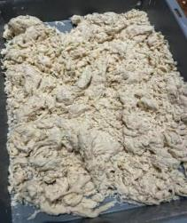
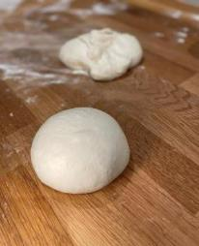


 | Fig. 1

BK_biga_v2
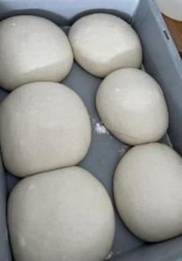

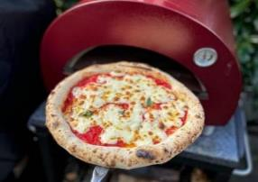
 |  | Bagerkokkens biga v2


 |  | Recipe cortesy of Per Miljkovic-Bangert
 |  |  |  |  |  |  |  |  |  |  |  | Tidsplan for tilberedning (valgfrit)
 | bagerkokkens ingredienser |  |  |  |  |  | Valgfri tilpasninger (%)
 | 100% | mel tipo 00 | Antal | 6 | stk |  |  |  |  |  |  |  | Dag | Fredag
 | 62.9% | hydrering | Vægt | 270 | g |  |  | vand / hydrering |  |  |  |  | Kl. | 17:30:00 | tt:mm
 | 2.68% | salt |  |  |  |  |  | frisk gær | 0.08% |  |  |  |  | 2025-09-26
 | 0.08% | frisk gær | Total | 1,620 | g |  |  | salt
 | 100% | biga |  |  |  |  |  |  |  |  |  |  | Dag 1 - Tilberedning |  | 0:15:00 | tt:mm
 |  |  |  |  |  |  |  |  |  |  |  |  | Hviletid pkt. 2 (20-24 t.) |  | 24:00:00 | tt:mm
 | Bagerkokkens biga v2
 |  |  |  |  |  |  |  |  |  |  |  |  | Dag 2 - Tilberedning |  | 0:40:00 | tt:mm
 |  |  |  |  |  |  |  |  |  |  |  |  | Hviletid pkt. 5 |  | 0:25:00 | tt:mm
* | Frisk gær kan opløses i koldt eller lunkent vand. |  |  |  |  | Tilberedningstid 2-3 dage |  |  |  |  |  |  | Hviletid pkt. 10 (24-48 t.) |  | 45:00:00 | tt:mm
* | Vand i hoveddejen skal være det koldeste fra vandhanen/køl. |  |  |  |  | 6 pizzaer a 270 g. - 63% hydrering
* | Hoveddejen må helst ikke overstige 20°. |  |  |  |  |  |  |  |  |  |  |  | Dag 4
* | Husk: æltetider er vejledende. |  |  |  |  |  | Biga |  |  | Hoveddej |  |  | Temperering pkt. 11 (0t.) |  | 0:00:00 | tt:mm
* | Dejen er klar når den er blank, glat og kan strækkes langt. |  |  |  |  |  | 978 | g mel tipo 00 |  | 126 | g vand (fra køl 5-7°)
 |  |  |  |  |  |  | 489 | g vand (kold) |  | 26 | g salt |  | Samlet tid |  | 70:20:00 | tt:mm
* | V2 er god når der ikke er alt for varmt i lokalet. |  |  |  |  |  | 0.77 | g frisk gær |  | 1,468 | g biga
 | Så kan den fermentere ved stuetemperatur. |  |  |  |  |  |  |  |  |  |  |  | Dag 1 | 23/09/2025
 |  |  |  |  |  |  |  |  |  |  |  |  | Dag 2 | 24/09/2025
 |  |  |  |  |  |  |  |  |  |  |  |  | Dag 4 | 26/09/2025
þ | Dag 1 |  |  |  |  |  |  |  |  | tirsdag | 2025-09-23 19:10:00

o | 1 | Opløs gæren i vandet og tilsæt melet. Spred alle dine finger og kør dem igennem |  |  |  |  |  |  |  | 489 g vand (kold), 0,77 g. frisk gær
 |  | blandingen (uden at ælte). Bliv ved indtil der ikke er mere mel i bunden. |  |  |  |  |  |  |  | 978 g. mel.
 |  |  |  |  |  |  |  |  |  |  |  |  | § Dejtemperatur ( hoveddej )
o | 2 | Lad stå bigaen i en overdækket beholder (f.eks. en hævekasse) ved stuetemperatur |  |  |  |  |  |  |  |  |  |  | For denne opskrift, er det vigtigt
 |  | i ca. 24 timer. |  |  |  |  |  |  |  |  |  |  | at temperaturen ender på ca 20° C.
 |  |  |  |  |  |  |  |  |  |  |  |  | Røremaskinen skaber friktion og tilfører
 | Dag 2 |  |  |  |  |  |  |  |  | onsdag | 2025-09-24 19:25:00 |  | dermed varme til dejen.
 |  |  |  |  |  |  |  |  |  |  |  |  | Derfor bør vandtemperaturen tilpasses
o | 3 | Hæld bigaen op i din røremaskine og tilsæt vandet lidt efter lidt under omrøring. |  |  |  |  |  |  |  | 126 g vand (fra køl 5-7°) |  |  | temperaturen på mel samt æltetiden.

o | 4 | Ælt dejen i 6-9 min ved laveste hastighed. |  |  |  |  |  |  |  |  |  |  | Vandtemperatur
 |  |  |  |  |  |  |  |  |  |  |  |  | Ønsket dejtemperatur |  |  | 20
o | 5 | Lad dejen hvile i ca. 20-25 min. |  |  |  |  |  |  |  |  |  |  | - målt meltemperatur
 |  |  |  |  |  |  |  |  |  |  |  |  | - æltetid lav hastighed |  |  | 17
o | 6 | Tilsæt salt og ælt yderligere 7-10 min. ved lav hastighed. Dejtemperatur maks. 20°. |  |  |  |  |  |  |  | 26 g. salt |  |  | - æltetid mellem hastighed
 |  | Dejen er færdigæltet, nå dejen er "skær" (helt blank og glat) og kan strækkes langt. |  |  |  |  |  |  |  |  |  |  | = Anbefalet vandtemperatur
 |  |  |  |  |  |  |  |  |  |  |  |  | ved brug af røremaskine.
o | 7 | Stram dejen godt op, og lade den hvile 20-30 min.
 |  |  |  |  |  |  |  |  |  |  |  |  | Bemærk
o | 8 | Del dejen i 6 lige store klumper (vej evt. dejen først og divider med 6). |  |  |  |  |  |  |  |  |  |  | Æltetid i rørmaskine er altid vejledende,
 |  |  |  |  |  |  |  |  |  |  |  |  | og kan variere afhængig af røremaskine.
o | 9 | Dejklumperne strammes nu op til kugler ved at folde oversiden ind i bunden af dejen. |  |  |  |  |  |  |  |  |  |  | Hold derfor øje med dejen under sidste
 |  |  |  |  |  |  |  |  |  |  |  |  | æltning, når dejen bliver "skær"
o | 10 | Placer dem i en lukket kasse (hævekasse) og sæt dem på køl i ca. 45 timer. |  |  |  |  |  |  |  |  |  |  | (helt blank og glat) - så er den klar.
 |  | Tip: Ønsker du i stedet, at bage samme dag, så lad kuglerne stå ved stuetemperatur i 5-8 timer inden de formes til pizza.

 | Dag 4 |  |  |  |  |  |  |  |  | fredag | 2025-09-26 17:30:00

o | 11 | Tag dejen ud. Form til pizza direkte fra køl.

 |  |  |  |  |  |  |  |  |  | PizzaTool by Torben Holm Kristensen

BK_detroit
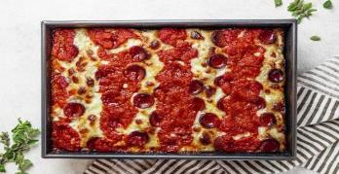
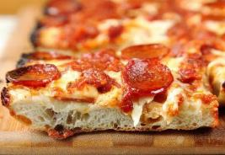
 | Bagerkokkens Detroit style pizza


 | Recipe cortesy of Per Miljkovic-Bangert
 |  |  |  |  |  |  |  |  |  |  | Tidsplan for tilberedning (valgfrit)
bagerkokkens ingredienser |  |  |  |  |  | Valgfri tilpasninger (%)
100% | mel tipo 00 |  | Antal | 2 | stk. |  |  |  |  |  |  | Kl. | 17:30:00 | tt:mm
5% | hvedesur |  | Vægt | 290 | g. |  | hvedesur
72% | hydrering |  | Hvedesur | Ja |  |  | hydrering
2% | salt |  |  |  |  |  | salt |  |  |  |  | Tilberedning |  | 0:20:00 | tt:mm
0.6% | tørgær |  | Total | 580 | g |  | tørgær | 0.60% |  |  |  | Hviletid pkt. 2+5+7 |  | 2:50:00 | tt:mm
 |  |  |  |  |  |  |  |  |  |  |  | Hviletid pkt. 10 * |  | 0:30:00 | tt:mm
Beregning af dejvægt |  |  |  |  |  |  |  |  |  |  |  | Hviletid pkt. 11 (1-2t) |  | 2:00:00 | tt:mm
 |  | Fad/bakke (rektangulær) | Længde | 20 | cm
 |  |  | Bredde | 25 | cm |  |  |  |  |  |  | Samlet tid |  | 5:40:00 | tt:mm
 |  |  |  | 290 g.
 |  |  |  |  |  |  |  |  |  |  |  | Start | 21/09/2025
 | Bagerkokkens Detroit style pizza

* | Der anbefales en mel med protein-indhold 12,5-14,5% |  |  |  |  |  | Tilberedningstid 5-6 timer
 | (f.eks. Caputo Cuoco/Saccorosso eller Tosca Farina Pizzamel) |  |  |  |  |  | 2 pizzaer a 290 g. - 72% hydrering |  |  |  |  | § Dejtemperatur
* | Pizzaen er færdig, når osten ved kanterne er sydende og mørk |  |  |  |  |  | 323 | g mel tipo 00 |  | 100% |  | Det er meget vigtigt for en hvededej,
 | samt toppen er let brunet. |  |  |  |  |  | 16.1 | g hvedesur |  | 5% |  | at temperaturen ender mellem 24-27°.
 | Brug en tynd spatel til forsigtigt at vippe kanterne væk fra siderne. |  |  |  |  |  | 233 | g vand |  | 72% |  | Røremaskinen skaber friktion og tilfører
* | De 290 g dej passer til en bradepande på 20x25 cm. |  |  |  |  |  | 6 | g salt |  | 2% |  | dermed varme til dejen.
 |  |  |  |  |  |  | 1.9 | g tørgær |  | 0.6% |  | Derfor bør vandtemperaturen tilpasses
 |  |  |  |  |  |  |  |  |  |  |  | temperaturen på mel samt æltetiden.
þ |  | Fremgangsmåde |  |  |  |  |  |  |  | 2025-09-21 11:50:00
 |  |  |  |  |  |  |  |  |  |  |  | Vandtemperatur
o | 1 | Vand, mel og hvedesur røres let sammen. |  |  |  |  |  |  | 323 g. mel, 16 g. hvedesur, 233 g. vand |  |  | Ønsket dejtemperatur |  | 25
 |  |  |  |  |  |  |  |  |  |  |  | - målt meltemperatur
o | 2 | Hviletid i 45 min. (autolyse) |  |  |  |  |  |  |  |  |  | - æltetid lav hastighed
 |  |  |  |  |  |  |  |  |  |  |  | - æltetid mellem hastighed
o | 3 | Salt og gær tilsættes. |  |  |  |  |  |  | 6 g. salt, 1,9 g tørgær |  |  | = Anbefalet vandtemperatur
 |  |  |  |  |  |  |  |  |  |  |  | ved brug af røremaskine.
o | 4 | Ælt 5 min. ved lav hastighed.
 |  |  |  |  |  |  |  |  |  |  |  | Bemærk
o | 5 | Lad dejen hvile 5 min. |  |  |  |  |  |  |  |  |  | Æltetid i rørmaskine er altid vejledende,
 |  |  |  |  |  |  |  |  |  |  |  | og kan variere afhængig af røremaskine.
o | 6 | Ælt ca. 5 min. ved mellem hastighed. |  |  |  |  |  |  |  |  |  | Hold derfor øje med dejen under sidste
 |  | Når dejen er "skær" (helt blank og glat), er den klar. |  |  |  |  |  |  |  |  |  | æltning, når dejen bliver "skær"
 |  |  |  |  |  |  |  |  |  |  |  | (helt blank og glat) - så er den klar.
o | 7 | Lad dejen hæve i en lukket beholder i 2 timer ved stuetemperatur.

o | 8 | Del dejen i 2 klumper af ca. 290 g. og placer dem i hver sin olierede bakke.

o | 9 | Tryk nu dejen ud - dog ikkke helt ud til kanten.
 |  |  |  |  |  |  |  | * Placer dem evt. overdækket på køl
o | 10 | Lad dem hvile tildækket i 30 min., hvorefter de trykkes helt ud til kanten. |  |  |  |  |  | køl indtil dagen efter for mere smag.
 |  |  |  |  |  |  |  | Temperer dem 1 time før brug.
o | 11 | Lad dem nu hvile tildækket yderligere 1-2 timer ved stuetemperatur.

o | 12 | Ost fordeles generøst, hvorefter 3 striber tomatsauce og pepperoni.

o | 13 | Bages i en forvarmet konventionel ovn 240-260 grader i ca. 15-20 min. til de er gyldne og gennembagte.

 |  |  |  |  |  |  |  |  |  | PizzaTool by Torben Holm Kristensen

BK_glut_h
 | Bagerkokkens glutenfri pizza (håndæltet)

 | Recipe cortesy of Per Miljkovic-Bangert
 |  |  |  |  |  |  |  |  |  | Tidsplan for tilberedning (valgfrit)
bagerkokkens ingredienser |  |  |  |  |  | Valgfri tilpasninger (%)
100% | Rød Finax |  | Antal | 6 | stk | 100% | Rød Finax |  |  |  | Dag | Fredag
74% | hydrering |  | Vægt | 270 | g |  | hydrering |  |  |  | Kl. | 17:30:00 | tt:mm
4.2% | olie |  |  |  |  |  | olie |  |  |  |  | 2025-09-26
3.0% | salt |  | Total | 1620 | g |  | salt
0.42% | tørgær |  |  |  |  |  | tørgær | 0.42% |  |  | Dag 1 - Tilberedning |  | 0:15:00 | tt:mm
 |  |  |  |  |  |  |  |  |  |  | Hviletid pkt. 3 (1½-2 t.) |  | 2:00:00 | tt:mm
 |  |  |  |  |  |  |  |  |  |  | Hviletid pkt. 6 (18-22 t.) |  | 20:00:00 | tt:mm

 | Bagerkokkens glutenfri pizza (håndæltet) |  |  |  |  |  |  |  |  |  | Dag 2
 |  |  |  |  |  |  |  |  |  |  | Temperering pkt. 7 (0-1 t.) |  | 0:00:00 | tt:mm

* | Den færdige dej-temperatur må ikke overstige 27°. |  |  |  |  | Tilberedningstid 1 dag |  |  |  |  | Samlet tid |  | 22:15:00 | tt:mm
* | Tørgæren arbejder bedst når dejen bliver 25-27°. |  |  |  |  | 6 pizzaer a 270 g. - 74% hydrering
* | Rød Finax melblanding er en glutenfri melblandinger af dem der |  |  |  |  | 892 | g Rød Finax (melmix) |  | 100% |  | Dag 1 | 25/09/2025
 | er nemmest at bage med. Opfører sig mest som normal hvedemel. |  |  |  |  | 660 | g vand |  | 74% |  | Dag 2 | 26/09/2025
* | Grundet det lave protein-indhold i en glutenfri mel (blanding), skal du |  |  |  |  | 37 | g olie |  | 4.2%
 | fokusere på de andre ingredienser og teknikker, der kan hjælpe med |  |  |  |  | 27 | g salt |  | 3.0%

 | at skabe en god tekstur. |  |  |  |  | 3.72 | g tørgær |  | 0.42%
* | Der kan naturligvis også bruges en anden glutenfri melblanding.

þ | Dag 1 |  |  |  |  | torsdag | 2025-09-25 19:15:00

o | 1 | Tørgæren vendes i den glutenfrie mel (stuetempereret mel). |  |  |  | 3,72 g tørgær, 892 g. mel

o | 2 | Tilføj nu alt i vandet( ca 15-20 grader), sammen med olie og salten. |  |  |  | 660 ml. vand, 37 g. olie, 27 g. salt
 |  | Dejen er ret lind, så sørg for at blande det godt sammen i 2-3 min

o | 3 | Lad dejen stå i 1½-2 timer ved stuetemperatur i en lufttæt
 |  | beholder. Dejen sætter sig og bliver nemmere at arbejde med.

o | 4 | Del dejen i 6 klumper af ca. 270 g.

o | 5 | Stram op som kugler - her kan det godt blive lidt klistret, da dejen er blød.
 |  | Form dem så godt du kan og kom dem i en hævekasse.
 |  | Selvom dejen er blød i denne process, bliver den mere fast efter den har været på køl.

o | 6 | Sæt dem på køl i ca. 18-22 timer.

 | Dag 2 |  |  |  |  | fredag | 2025-09-26 17:30:00

o | 7 | Tag dejen ud og form til pizza direkte fra køl i f.eks. rismel.
 |  | (dejen kan evt. også tages ud ca. 1 time før brug).
 |  |  |  |  |  |  |  |  | PizzaTool by Torben Holm Kristensen

Tomatsauce
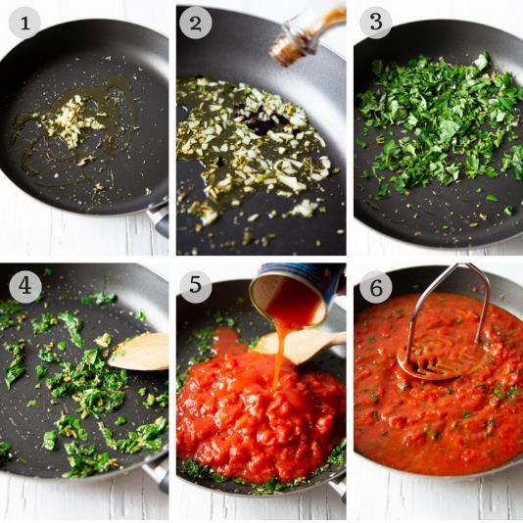
 | Tomatsauce

Pizza sauce (Authentic Italian Style)

https://www.christinascucina.com/best-pizza-sauce-recipe-no-cook-authentic-italian-style/

Mængde: 3-4 pizzaer. |  | Forberedelse: 0 min. | Totaltid: 5 min

Ingredienser
• | 1 dåse (400g.) hakkede tomater af høj kvalitet (f.eks. Mutti eller San Marzano)
• | 3 tsk. extra olivenolie af høj kvalitet.
• | 1/4 tsk havsalt.
• | 2-3 fingerspidser tørret oregano.
• | 2-3 blade frisk basilikum, revet i små stykker.
• | Evt. et fed hvidløg.

Instruktion
1. | Bland alle ingredienserne i en skål og rør dem godt sammen.
2. | Smag til med havsalt.

Noter
• | Saucen kan også laves med friske tomater, som moses med hånden.
 | (fjern skindet først - blancher tomaterne og læg dem i koldt vand).
• | Bruger du flåede tomater, så dræn dem og knus dem med hænderne.
• | Ønsker man en mere jævn sauce, kan man give den en omgang med blenderen.
• | Saucen kan holde sig i køleskabet op til 3 dage. Kan også fryses ned i en måned.

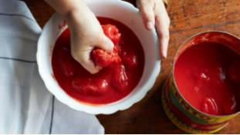
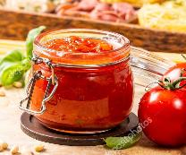

Tomat sauce (Authentic Italian Style)

Det siges at en autentisk pizza-sauce ikke skal koges, så dette er mere en all-round
tomat sauce som både er god til pasta, pizza eller et stykke ciabatta-brød.
https://www.insidetherustickitchen.com/authentic-italian-tomato-sauce-quick-easy-delicious/

Mængde: 3-4 pizzaer. |  | Forberedelse: 2 min. | Totaltid: 10 min

Ingredienser
• | 1 dåse (400g.) hakkede tomater af høj kvalitet (f.eks. Mutti eller San Marzano)
• | 1 finthakket hvidløg.
• | 1 tsk. tørret oregano.
• | 1 håndfuld frisk persille - hakket
• | 1 lille håndfuld frisk basilikum - hakket
• | 2 spsk. vand
• | 1 spsk. olivenolie
• | Evt. 1 tsk. balsamico eddike af høj kvalitet.
• | Havsalt

Instruktion
1. | Hæld 1 tsk. oliven olie i en stegepande og varm op.
 | Tilsæt hvidløg og oregano. Steg i 30 sekunder og tilføj persille og basilikum,
 | samt evt. 1 stk. balsamico.
2. | Steg endnu 30 sekunder og tilføj derefter tomater og en knivspids salt.
3. | Tilføj 2 spsk. vand i den tomem tomat-dåse og tilføj dette til saucen.
4. | Kog det hele i 1 minut og brug derefter en kartoffelmoser for at mose tomaterne.
 | Du kan også bruge en blender, hvis du vil have saucen endnu mere jævn.
5. | Lad det simre i 8 minutter og rø jævnligt i det.
 | Sluk for komfuret og smag saucen tilmed salt og evt øvrige krydderier.

Mel
Mel

Mel er mere end bare mel

Det er faktisk ret kompliceret at finde ud af, hvilken slags mel man skal bruge. Og man skal prøve lidt for at finde den rigtige. Vi skal også huske, at temperaturen i Danmark er anderledes end i Italien.

Hydrering

Hydrering er udtrykt som en 'bagerprocent', som er i forhold til den samlede mængde mel i opskrifte. F.eks. hvis en opskrift krævede 100 gram mel, ville tilsætning af 60 gram vand give en dej med 60 % hydrering. Meltyper vil variere efter, hvor meget vand de absorberer, så dette er også en vigtig faktor. Italiensk "00"-mel er den fint formalede kvalitet og denne fine formaling påvirker vandoptagelsen, så det resulterer i, at du ikke behøver så meget vand som almindeligt mel.

 | 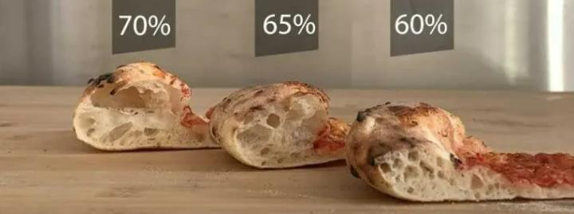
Nedenfor er et overblik over hydrering i forhold til styrke. Dette er på ingen måde en absolut oversigt, da flere meltyper kan tåle både mere og mindre hydrering. derfor er det vigtigt, at du ikke brugeroversigten blindt, men dertimod bruger den som en anbefaling.

 | Benævnelse |  | Styrke | Hydrering | Modningstider
 | Weak flours |  | 150-200 | 55-60% | 8 timer
 | Low strength flours |  | 200-250 | 60-75% | 24 timer
 | Reinforced flours |  | 250-300 | 60-80% | 48 timer
 | Strong flours |  | 300-400 | 70-100% | >72 timer

Tips til optimal hydrering:
Hvis du tilføjer olie, så gør det ikke for tidligt - det vil dække melet og forhindre vandet i at fugte det ordentligt. Tilsæt altid olien i slutningen af ​​blandingen. Læg dit mel i autolyse i vandet i 30 minutter, før du tilføjer de andre ingredienser. Dette gør det muligt for melet at hydrere fuldt ud, før gær og salt tilsættes. Denne proces kaldes en autolyse. Tilsæt ikke yderligere mel på bordet, når du blander og former. Det kan ændre din hydrering. Brug en lille smule ad gangen, eller lidt olivenolie. For hjælp til våd dej, brug en dejskraber, mens du ælter. Brug den ene hånd til at skubbe og folde dejen og skraberen til at samle den fra bordet.

 | Hydrering | Beskrivelse
 | 50%-57% | Tør dej. Svært at ælte. Kompakt/tæt brød.
 | 58%-67% | Klæbrig men ikke klistret. Let æltet. Relativt kompakt/tæt brød.
 | 68%-85% | Våd dej. Fra let klistret i den nederste ende til meget svær at arbejde med i den høje ende. Fra et relativt luftigt brød til ekstremt luftig (afhængig af hvordan dejen håndteres)
 | Over 85% | Ikke almindeligt brugt til brøddeje, men nogle (lettere tossede bagere) vil lave disse brød.

En autentisk napolitansk pizza laves typisk med en hydrering på et sted mellem 55,5 % og 62,5 %.
For de bedste resultater i en hjemmeovn anbefales en hydrering på 65-70%. Årsagen til denne stigning i hydrering er, at pizzaen skal være i ovnen i længere tid, og derfor fordamper mere fugt.

 |  |  | Hydrering ift. ovn-temp.
 | Style | Type | Høj temp. | Middel temp.
 | Chicago |  |  | 40-50%
 | Detroit |  |  | 70-75%
 | Napoletansk |  | 55,5-62,5% | 65-70%
 | New York |  |  | 65%
 | Roman | Pizza al Taglio |  | >75%
 |  | Pinsa Romana |  | 70%
 |  | Pizza Tonda |  | 50-55%
 | Sicilian |  |  | 65-70%

Protein/Gluten

Andelen af ​​protein i melet er mellem 9 og 16%. Gluten er et protein, der findes i hvede, rug, spelt og byg. Det er gluten, der danner netværket af bobler, der findes i bagværket. Disse bobler holder gas og fugt i dejen. Gluten fungerer som den "lim", der holder dejen sammen og forenkler forarbejdningen.

Når du laver napolitansk pizza, så brug Tipo 0 eller Tipo 00 mel. Tipo er en klassificering af mel på den italienske melskala, og disse meltyper har det helt rigtige proteinindhold - omkring 12,5 % til pizzabagning. Både Tipo 0 og Tipo 00 er også godkendt af AVPN (The True Neapolitan Pizza Association), som administrerer de internationale regler for napolitansk pizza. Kort sagt bestemmer proteinindholdet i mel mængden af ​​gluten, der dannes i dejen. Som et resultat dikterer glutenindholdet skorpens tekstur. Gluten dannes, når stivelsesmolekyler binder sig sammen i kontakt med vand og danner et elastisk system. Jo mere protein der er i melet, jo mere gluten dannes og dermed skabes den robuste tekstur af pizzaskorpe. Jo mere gluten der er, jo sejere er skorpenes tekstur.

Hvor meget protein skal man vælge? |  |  |  | Style |  | Protein
 |  |  |  | Chicago |  | 13-14,5%
 |  |  |  | Detroit |  | 13-14,5%
 |  |  |  | Napoletansk |  | 11-13%
 |  |  |  | New York |  | 13-14,5%
 |  |  |  | Roman |  | >12%
 |  |  |  | Sicilian |  | 13-14,5%

Juster valget af protein/W efter længden af ​​fermentering. Ved en 8-timers fermentering bør du være tættere på 11%, mens du ved en 48-timers fermentering vil være tættere på 13%.

Styrke "W"

Hvedemel er hovedsageligt opdelt i stivelse (64-74%) og protein (9-16%). Melets styrke bestemmes af glutens evne til at udvikle sig og dens evne til at optage vand. Jo mere protein der er i melet, jo mere gluten vil der udvikles i dejen. Styrken af ​​mel måles med et indeks kaldet "Alveograph Chopin", og blev opfundet af Marcel Chopin i 1921. Styrken er angivet i "W". Styrken bestemmer melets "modstand" mod gæring. Et højt niveau af "W" (styrke) indikerer et højt indhold af gluten. Og jo højere melets styrke er, jo mere vand vil det suge til sig, og dejen vil tage længere tid om at hæve. Årsagen er, at glutenmassen i dejen bliver mere kompakt og modstandsdygtig. Et lavere styrkeniveau (W) indikerer, at glutenindholdet er lavere. Melet vil absorbere mindre vand og jæve hurtigere, fordi glutennetværket lettere frigiver gas. Grundlæggende er proteinindholdet parallelt med styrken "W". Det betyder, at et lavt proteinindhold har en lav styrke og et højt proteinindhold giver en høj styrke. Men styrken "W" i melet er vigtigere at tage højde for end mængden af ​​protein. Fordi et mel kan fremstilles med en høj styrke, uden at proteinindholdet nødvendigvis er særlig højt. Et eksempel er Le5stagionis Pizza Napoletana mel. Denne har en styrke på W310, men et proteinindhold på 11,5%. Men kender man ikke melets styrke, kan man gå ud fra, at proteinindholdet også repræsenterer melets styrke. Altså fra svag på 9 % til meget stærk på 16 %.

En grov inddeling af mel styrke ser således ud
90 - 160 W |  | Svag meltype. Lavt proteinindhold på omkring 9 %. Bruges normalt til at bage kiks og kager. Melet kan absorbere op til 50 % vand
160 - 250 W |  | Mellemstyrke meltype. Disse bruges typisk til brød, pizza og focaccia. Melet er i stand til at optage mellem 65% og 75% vand.
250 - 310 W |  | Stærk meltype. Disse bruges til deje, der skal hæve i lang tid. Gerne flere dage. Bruges ofte til pizza og brøddej. Melet optager mellem 65% og 75% vand.
> 310 W |  | Special. Blandes ofte med andre meltyper for at øge dets styrke. Dette mel kan absorbere op til 90 % vand.

Hvilken styrke (W) skal man vælge?
W240 - W300 |  | Ideel hvis du vil lave en napolitansk pizza.
W300 - W340 |  | Dette er ideelt, hvis du ønsker at opnå en udviklet og luftig dej via en fordel (biga, poolish).
W340 - W400 |  | Dette er den rigtige styrke, hvis du vil lave en dej med lang hviletid og meget høj hydrering.

Omregning fra protein til W
Styrken kan også måles på melets proteinindhold, men som forklaret tidligere, kan du ikke altid stole på proteinindholdet. Men i langt de fleste tilfælde, hvor der ikke er tale om et specialfremstillet mel fra Italien, kan denne omregningstabel bruges. |  |  |  |  |  |  | Protein | W - styrke
 |  |  |  |  |  |  | 9-10% | W90-220
 |  |  |  |  |  |  | 10-11% | W160-240
 |  |  |  |  |  |  | 11-12% | W220-260
 |  |  |  |  |  |  | 12-13% | W240-290
 |  |  |  |  |  |  | 13-14% | W270-340
 |  |  |  |  |  |  | 14-15% | W320-430
 |  |  |  |  |  |  | 15-16% | W360-400+
Justering af styrke
Hvis du ønsker at blande din mel for at ændre på
styrke (W), kan du bruge nedenstående beregning.
 |  |  |  |  |  | Mel 1 | Mel 2 | Total
 | Total mængde mel |  |  |  | W (styrke) | 200 | 400 | 240
 |  | 580 g. |  |  | Fordeling af mel i % | 80% | 20% | 100%
 |  |  |  |  | Fordeling af mel i gram | 464 g. | 116 g. | 580 g.


Lav en hybrid-mel
For at ændre smagsnuancer, sprødhed mm. kan man eksperimentere med
at blande flere meltyper og f.eks. benytte 80% hvedemel og 20% durummel.

Mængde mel i opskrift |  |  |  | 580 g. | (100%)

Ønsket fordeling i %
 |  |  | Mel 1 | 80% | 464 g.
 |  |  | Mel 2 | 20% | 116 g.

Produkt-vejledninger
Forskellige meltyper vil give forskellige resultater, baseret på niveauet af protein. Men at bruge den rigtige type mel i kombination med hæve-teknik og den perfekte balance mellem ingredienser er nøglen til at skabe din helt egen skræddersyede skorpe.

 |  |  |  |  |  |  | Anbefalinger (bl.a fra producentens side)
Produkt |  |  |  | Type | Protein | W | Hydrering | Fermentering
Caputo Fioreglut (gluten free) |  |  |  |  | 1.0%
Le 5 Stagioni Gluten free |  |  |  |  | 2.0%
Finax Glutenfrit melmix, RØD |  |  |  |  | 3.0%
Caputo Speciale |  |  |  | Tipo 0 | 11.0% | 210/230 |  | 4-24 timer
Caputo Classica |  |  |  | Tipo 00 | 11.5% | 220/240 | 60-70% | 4-24 timer
Molini Pivetti Incanto (Biga/Poolish starter) |  |  |  | Tipo 0 | 12.0% | 300 |  | 18-48 timer
Molini Pivetti Maggica (Deep Pan / Teglia) |  |  |  | Tipo 0 | 12.0% | 320 |  | 24-48 timer
Molini Pivetti Nafavola 270 (Napoletana) |  |  |  | Tipo 0 | 12.0% | 270 |  | 10-26 timer
Molini Pivetti Nafavola 320 (Napoletana) |  |  |  | Tipo 0 | 12.0% | 320 |  | 26-72 timer
Molini Pivetti Sorbole |  |  |  | Tipo 00 | 12.0% | 220 |  | 3-24 timer
Caputo Nuvola (lilla) |  |  |  | Tipo 0 | 12.5% | 270/290 |  | 24-36 timer
Caputo Pizzaria (rød) |  |  |  | Tipo 00 | 12.5% | 260/270 | 60-75% | 8-24 timer
Tosca Farina (by Valsemøllen) Pizzeria Grano Tenero. |  |  |  | Tipo 00 | 12.5% | 280/290 |  | 48-72 timer
Caputo Cuoco / Saccorosso (rød) |  |  |  | Tipo 00 | 13.0% | 300/320 | 64-75% | 24-48 timer
Le 5 Stagioni Pizza Napoletana (Red) |  |  |  | Tipo 00 | 13.0% | 300/320 |  | 24-48 timer
Caputo Nuvola Super (lilla) |  |  |  | Tipo 0 | 13.5% | 320/340 |  | 48-72 timer
Frumenta Manitoba |  |  |  | Tipo 00 | 14.0% | 400
Caputo '00' Americana |  |  |  | Tipo 00 | 14.3% | 360/380 |  | 24-75 timer
Caputo Manitoba |  |  |  | Tipo 0 | 15.0% | 360/380 |  | 24-75 timer
San Felice Tradizionale |  |  |  | Tipo 00 | 13-14% | 300/310 |  | 8-16 timer ved 25°
San Felice Gold |  |  |  | Tipo 00 | 14-15% | 350/360 |  | 12-24 timer ved 25°

I en pizzaovn, der kan nå mere end 480°C, har du brug for mel, der ikke brænder på. Caputo Pizzeria er Caputos professionelle pizzamel-serie, designet specielt til pizza bagt i brændefyrede pizzaovne. Men laver også perfekt pizza i en hjemmeovn.

Gær
Gær

Gær

Den tørgær vi typisk finder i de danske supermarkeder er Malteserkors tørgær, som er en almindelig tørgær (IDY).
Frisk gær kan udvikle sig forskelligt fra gang til gang, afhængig af hvor frisk gæren er. Derfor kan det være en fordel at bruge
tørgær, da det ikke mister styrke og derfor udvikler sig på samme samme måde i dejen hver gang du bruger det.

Når man taler om gær til pizza-bagning, er der overordnet 3 forskellige typer: frisk gær, tørgær og aktiv tørgær.

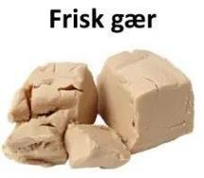
 |  | FG (FY / Fresh Yeast)
 |  | Kaldes ogå vådgær eller pressegær.
 |  | Ofte røres den ud i koldt eller lunken vand (27°C) vand, hvorefter resten af ingredienser tilsættes.
 |  | Men den kan også tilsættes direkte til dejen, da æltningen vil vil sørge for fordelingen. Dog kan
 |  | det forventes, at den er langsommere til at komme i gang, end hvis den opløses først.

 |  | En skrøne er, at frisk gær ikke har godt af at komme i kontakt med salt. Det er dog ikke en
 |  | udfordring mere med den gær vi har i dag.

 |  | Omregner | FY | IDY (3:1) | ADY
 |  |  | 1.00 g. | 0.33 g. | 0.50 g.

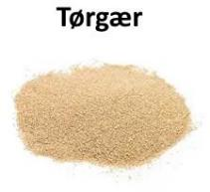
 |  | TG (IDY / Instant Dry Yeast)
 |  | Tørgær består af fine granulater, som lader gæren opløses hurtigere når den blandes med væske.
 |  | Kan tilføjes direkte til opskriften (blandes med mel), og behøver ikke opløses i vand først.
 |  | Når dejen, under æltning, når en temperatur på 18-22°C begynder gæren at arbejde.

 |  | Som tommerfingerregel svarer 1 gram tørgær til 4 gram frisk gær. I hvert fald når man taler
 |  | konsument-gær. Den bagergær som håndværksbagerne benytter er ofte en my stærkere,
 |  | hvorfor man her vil regne 1 gram tørgær til 3 gram frisk gær.

 |  | Omregner | IDY | FY (1:3) | ADY
 |  |  | 1.00 g. | 3.0 g. | 1.50 g.

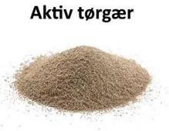
 |  | ATG (ADY / Active Dry Yeast)
 |  | Aktiv tørgær bruges i amerikanske opskrifter.
 |  | Aktiv tørgær består af større granulater end almindelig tørgær og skal altid genaktiveres i lunken vand
 |  | (35-37°C) i 5-15 min. inden du tilføjer det din opskrift.
 |  | Aktiv tørgær kan holde sig længere end tørgær.

 |  | Omregner | ADY | IDY | FY
 |  |  | 1.50 g. | 1.00 g. | 3.0 g.

Fabrikat | Type | Tør til frisk
Bioreal Øko. | ADY (ATG) | 1 : 3
Caputo Lievito | IDY (TG) | 1 : 3 | Glutenfri
Doves Glutenfri | IDY (TG) | 1 : 4 | Fri for gluten og hvedemel. Vegansk
Instaferm Red | IDY (TG) | 1 : 4 | Fri for gluten og hvedemel. Vegansk.
Malteserkors | IDY (TG) | 1 : 4
SAF-Instant | IDY (TG) | 1 : 3 | Officielt 1:3, men nogle erfarer at 1:4 virker bedre
Valsemøllen | IDY (TG) | 1 : 3

Tørgær er også som udgangspunkt naturligt fri for gluten, men nogle producenter blander hvedemel eller hvedestivelse i tørgæren.

Forslag til gærmængde (bagerprocent) i forhold til temperatur og fermenteringstid.

Temp | Fermentering | IDY Tørgær
Stuetemp. | 2 timer | 0.5%
Stuetemp. | 5 timer | 0.2%
Stuetemp. | 8 timer | 0.1%
Stuetemp. | 18 timer | 0.03%
Køleskab | 24 timer | 0.3%
Køleskab | 48 timer | 0.1%
Køleskab | 72 timer | 0.05%

Øvrigt
 | Øvrigt

Hvidløgsbrød

1 | Tag en bolle af din yndlings pizzadej og form den til et brød i ønsket størrelse.
2 | Smelt smør i en gryde med et par fed hvidløg.
3 | Smid en rosmarin- og/eller timiankvist ned i.
4 | Pensl hvidløgssmøret på den klargjorte pizza-dej.
5 | Bag den.
6 | Når den tages ud, drysses den med flager af havsalt.

Sebastians Pistacie-Pesto
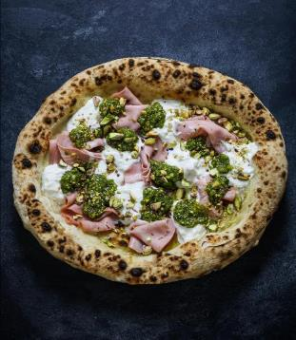
60 g. | usaltede pistacienødder
35 g. | pinjekerner (gerne lynristet på en tør pande)
1 | stor håndfuld frisk basilikum
70 g | parmesan
1 fed | hvidløg
1 dl. | olivenolie
1 | knivspids salt

Kom det hele i en blender og blend indtil det har
den ønskede konsistens.

Brug den f.eks. på en pizza med:
Fior di latte, mortadella, straciatella.
Top den af med knuste pistacie-nødder.

Genopvarmning af pizza
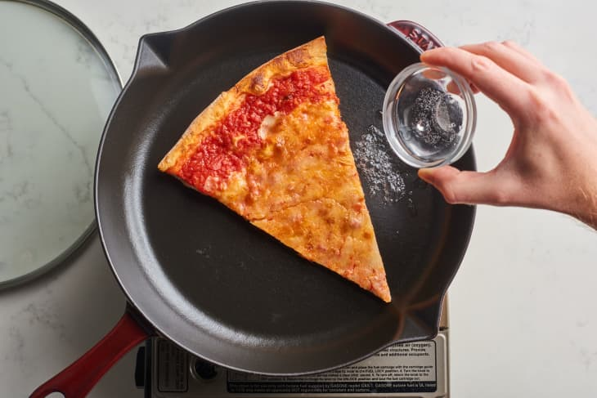
Metode: |  | Stegepande
Tid: |  | 4-7 minutter
Bedømmelse: |  | 9/10

♦ | Smid et slice på en stegepande ved middelvarme.
♦ | Når skorpen begyder at blive sprød og du ser osten er ved at smelte,
 | tilføjer du lidt vand (i modsatte side af pizzaen).
♦ | Skru ned til lav varme og læg låg på panden i et minut, indtil osten er smeltet af dampen.

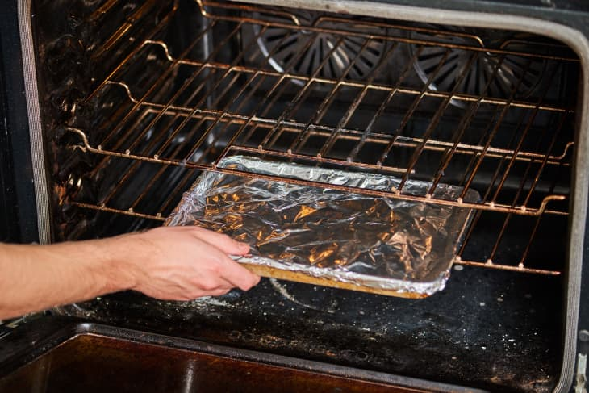
Metode: |  | Ovn
Tid: |  | 35 minutter
Bedømmelse: |  | 8/10

♦ | Placer slicerne i en bageplade med kant og tildæk med med
 | sølvpapir.
♦ | Sæt bagepladen ind i en uvarmet ovn og tænd ved ca. 160 grader.
 | (gerne undervarme) Placeres på nederste rille.

 | Den gradvise varmeforøgelse giver skorpen "rigelig tid til at frigive
 | fugt og blødgøre", mens foliedækket forhindrer den i at tørre ud.
 |  |  | Reference: the kitchn

Toppings

Find mere inspiration her: 50 Most Popular PIZZAS in the world

Pizza alla caprese | Pizza alla capricciosa
Tomatsauce | Tomatsauce
Frisk mozzarella (i tynde skiver) | Røget skinke
Tomater (i tynde skiver) | Solmoden tomat
Hvidløg (i tynde skiver) | Champignon
Frisk basilikum | Hvidløg
Olienolie | Frisk mozarella
Friskkværnet peber | Frisk basilikum
 | Olivenolie
Bred et tyndt lag tomatsauce på. Skær mozzarella, | Friskkværnet peber
tomater og hvidløg tyndt. Fordel det på pizzaen
sammen med hele basilikumblade. I ovnen med | Bred et tyndt lag tomatsauce på. Skær champignon,
pizzaen. Tag pizzaen ud, dryp med olivenolie, og | tomater og hvidløg tyndt og skær mozarella i skiver.
kværn peber over. | Fordel skinke og de øvrige ingredienser på pizzaen
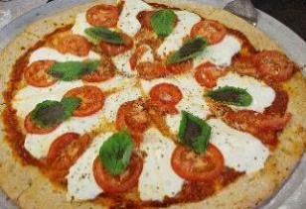
 | sammen med hele basilikumblade.
 | Bag i ovnen og dryp herefter med olivenolie og
 | kværn peber over.

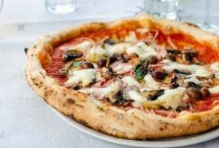

Pizza bianca
Ricotta-ost
Parmesan-ost
Mozarella
Pinjekerner | Pizza ai carciofi
Hvidløg | Artiskokhjerter
Friske rosmarin-kviste | Olivenolie
Olivenolie | Pecorino-ost
Flagesalt | Valnødder
Friskkværnet peber | Flagesalt
 | Friskkværnet peber
Bred et lag ricottaost på pizzaen. Riv parmasanost | Frisk timian
over og læg skiver af mozzarellaost og
pinjekerner på. Skær hvidløgene i tynde skiver og | Lad artiskokhjerterne dryppe godt af. Del dem og
hak rosmarinen fint. Drys det over pizzaen og dryp | steg dem gyldenbrune i olivenolie.
med olivenolie samt krydr med salt og peber. | Riv pecorino-osten og hak nødderne groft.
 | Smør pizzaen med tomatsauce. Fordel artiskokker,
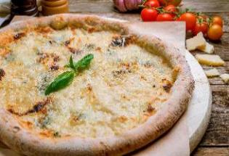
 | pecorino-ost, og valnødder på pizzaen.
 | Bag i ovnen og dryp herefter med olivenolie og
 | kværn peber over. Pynt med timian.
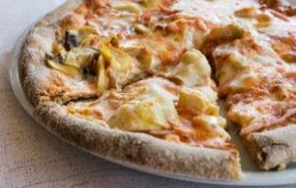

Pizza ai quattro formaggi
Tomatsauce
400 g blandede oste
- taleggio, fontina, parmesan, gorgonzola. | Kartoffel Jalapeño Pizza med hvidløgssauce (bianca)
Valnødder | Kartofler, tyndskårene
 | Jalapeños, gerne frisk tyndskåret
Riv de hårde oste og del taleggio og gorgonzola i | Mozzarella
mindre stykker. Fordel tomatsauce og derefter ost | Hvidløg
og groft hakkede valnødder. Bag | Olivenolie
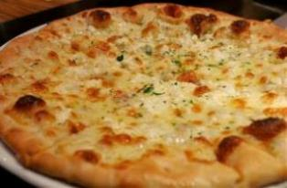
 | Hvidløgssauce
 | Blend 120 ml olivenolie med 4 fed hvidløg

 | Smør et lag af hvidløgssaucen på pizzabunden.
 | Fordel kartoffel, jalapeño og ost. Bag.
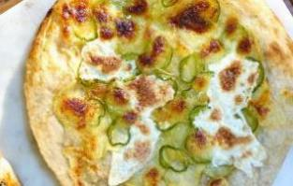

Pizza al prosciutto crudo (o bresaola)
Tomatsauce
Mozarella
Prosciutto Crudo (parmaskinke el. anden lufttørret)
Ruccola salat
Parmasan flager | Pizza prosciutto cotto e funghi
Ekstra jomfru olivenolie | Tomatsauce
 | Revet mozarella
Bred et tyndt lag tomatsauce på pizzaen og tilføj | Prosciutto cotto (kogt skinke i god kvalitet)
mozzarella og bag pizzaen. | Champignon
Tag den ud når den er færdig og fordel prosciutto,
ruccola salat og parmasan-skiber. Dryp med olivenolie. | Bred et tyndt lag tomatsauce på pizzaen.

 | Fordel kogt skinke, champignon og revet mozzarella
 | og bag pizzaen.
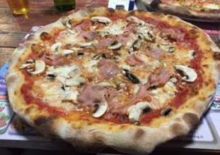

Pizza Margherita
Tomatsauce
Mozzarella
Frisk basilikum | Pizza Marinara
 | Tomatsauce
Bred et tyndt lag tomatsauce på pizzaen. | Hvidløg
Fordel mozzarella og basilikum. Bag. | Oregano
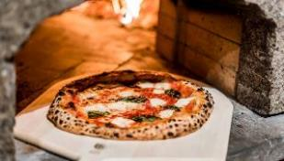
 | Frisk basilikum
 | Ekstra jomfru olivenolie

 | Bred et tyndt lag tomatsauce på pizzaen.
 | Skær hvidløgene i tynde skiver og fordel på pizzaen.
 | Drys med tørret oregano og dryp cirkulær med
 | olivenolie. Tilfør enkelte basilikumblade. Bag.
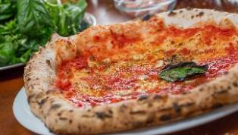

Pizza Diavola
Tomatsauce
Stærk salami i skiver
Mozzarella
Basilikum
Evt. jalapeños eller anden chili for super spicy

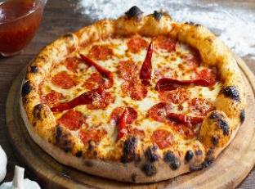
Smør et fornuftigt lag tomatsauce på og fordel nu
salami, mozzarella og basilikum på den. Bag | Pizza al salame piccante
 | Tomatsauce
 | Hvidløg
 | Mild rød chili
 | Mozarella
 | Krydret salami i skiver
 | Frisk organo
 | Olivenolie
 | Flagesalt
 | Friskkværnet sort peber

 | Skær hvidløg og chili i tynde skiver og skær
 | mozzarella i skiver.
 | Bred et tyndt lag tomatsauce på. Fordel salami,
 | hvidløg, chili, mozzarealla og oregano på pizzaen.

